Comunicación por raíces
Experimento "Comunicación por raíces y volátiles"

Las plantas siempres se inoculan a las 2 semanas y 6 días de la siembra
1º tanda se inocula en dos veces 26/6y 1/7 (con 5 días de desfase)
2º tanda se inocula en dos veces 4 y 16/7 (con 12 días de desfase)

Nivel síntomas: 0 a 5
0: sin síntomas
1: se aprecia algún síntoma en el crecimiento del tallo o alguna hoja no inoculada comienza a amarillear
2: amarilleamiento en varias hojas
3: la mayoría de las hojas están amarillas
4: planta totalmente afectada
5: planta casi muerta

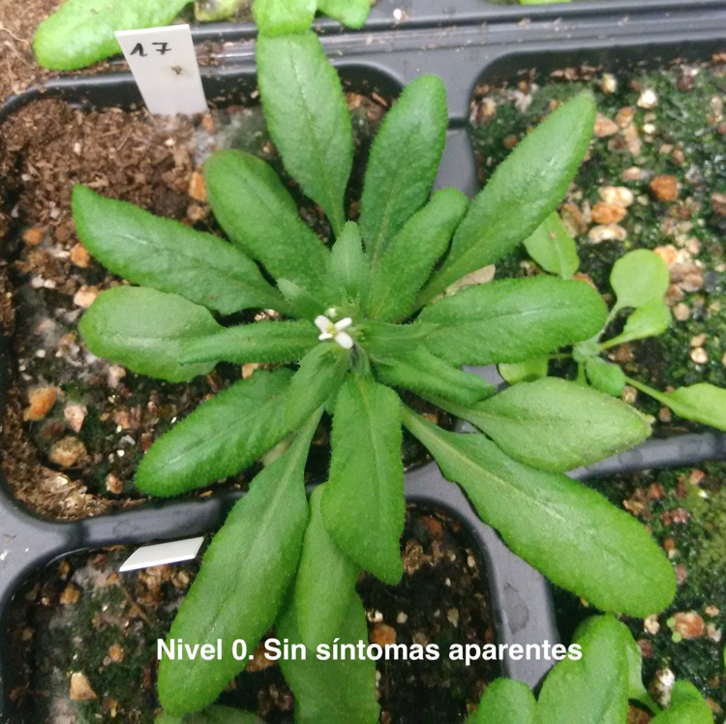
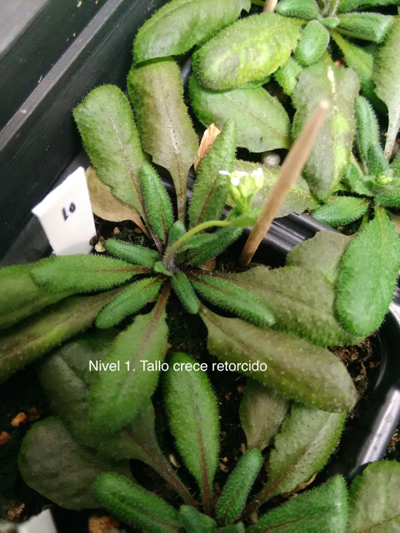
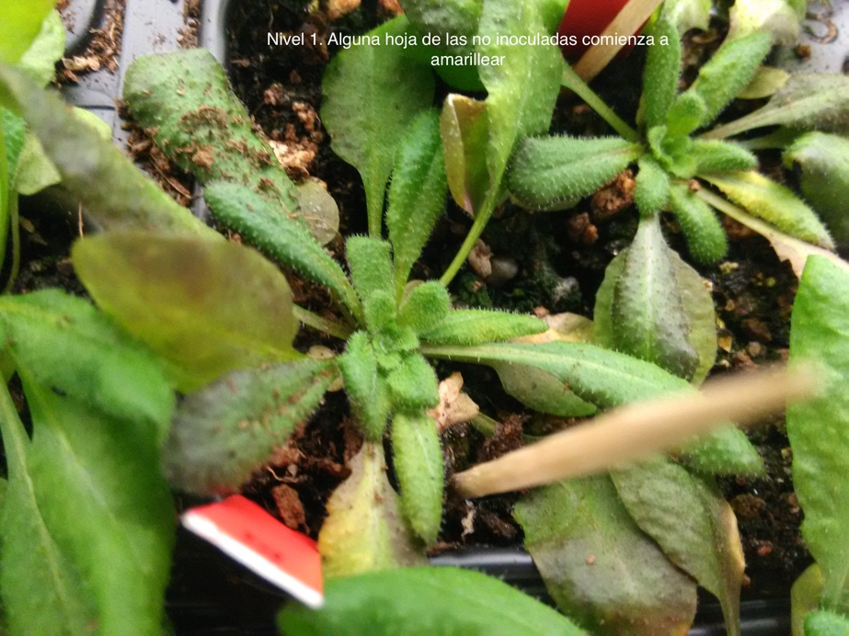
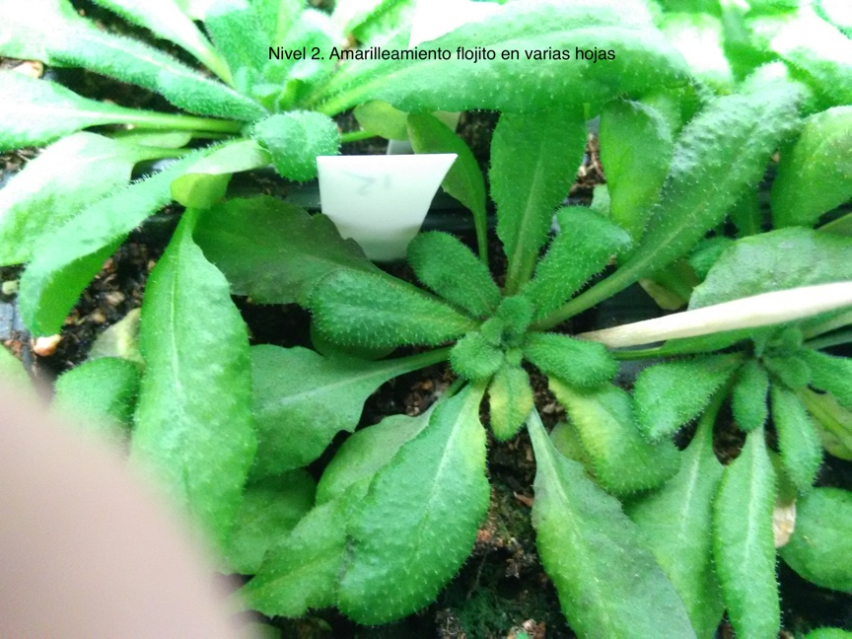

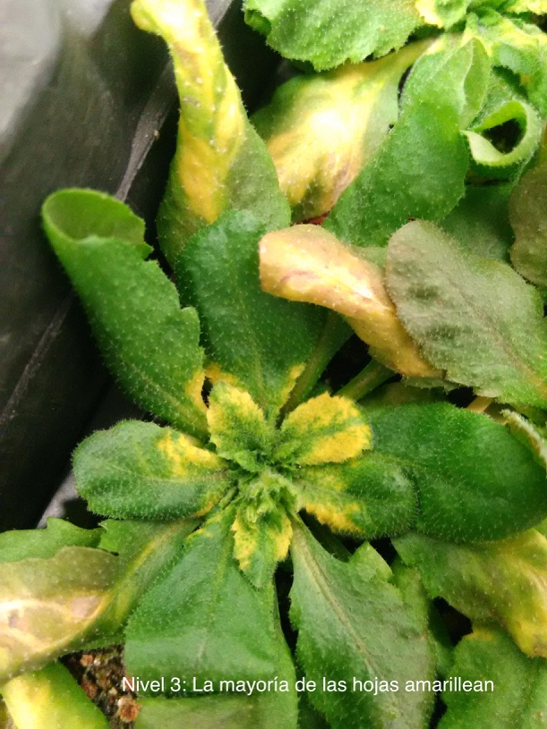
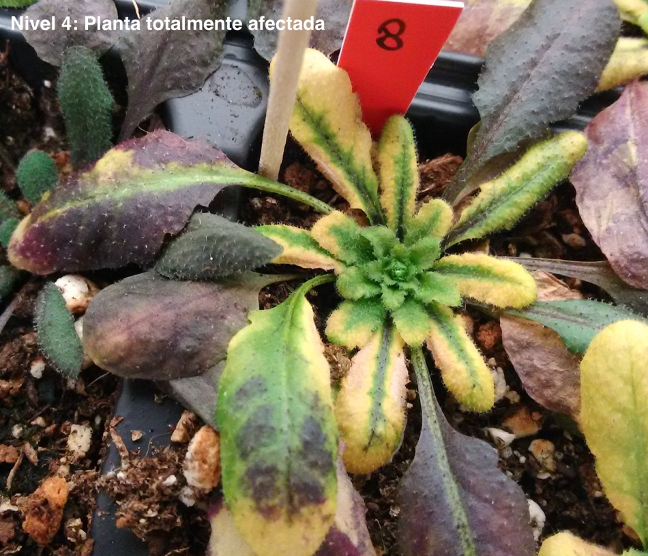
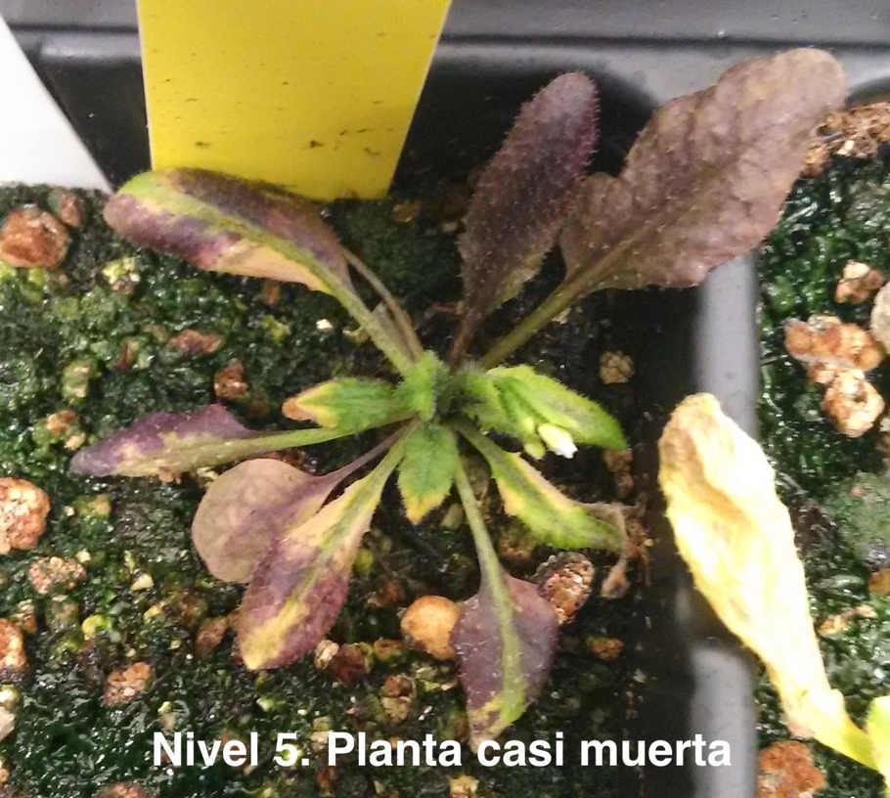

Tratamiento No. 1 - (TANDA I) 2 plantas por alveolo, todas se inoculan el mismo día

 | Evolución de los síntomas
Planta Nº | 6 dpi | 7 dpi | 8 dpi | 9 dpi | 10 dpi | 11 dpi | 12 dpi | 13 dpi | 14 dpi | 15 dpi | 16 dpi | 17 dpi | 18 dpi | 19 dpi | 20 dpi | 21 dpi | Planta Nº | Día aparición síntomas nivel 3 | 0 | Planta Nº | Día aparición síntomas nivel 3 | Planta Nº | Día aparición síntomas nivel 3 | Planta Nº | Día aparición síntomas nivel 3
1 | 0 | 0 | 1 | 1 | 1 | 1 | 1 | 2 | 2 | 2 | 3 | 3 | 3 | 4 | 4 | 4 | 1 | 16 | 0 | 1 | 16 | 1 | 16 | 2 | 16
2 | 0 | 0 | 0 | 1 | 1 | 2 | 2 | 2 | 2 | 2 | 3 | 3 | 3 | 4 | 4 | 4 | 2 | 16 | 0.25 | 2 | 16 | 3 | 16 | 4 | 20
3 | 0 | 0 | 0 | 1 | 1 | 1 | 1 | 1 | 1 | 1 | 3 | 3 | 3 | 3 | 3 | 4 | 3 | 16 | 0.925 | 3 | 16 | 5 | 16 | 6 | 16
4 | 0 | 0 | 1 | 1 | 1 | 1 | 1 | 1 | 1 | 1 | 2 | 2 | 2 | 2 | 3 | 3 | 4 | 20 | 1.25 | 4 | 20 | 7 | 16 | 8 | 19
5 | 0 | 0 | 0 | 1 | 1 | 1 | 1 | 2 | 2 | 2 | 3 | 3 | 3 | 4 | 4 | 4 | 5 | 16 | 1.425 | 5 | 16 | 9 | 16 | 10 | 21
6 | 0 | 0 | 0 | 1 | 1 | 1 | 1 | 1 | 2 | 2 | 3 | 3 | 3 | 3 | 3 | 4 | 6 | 16 | 1.525 | 6 | 16 | 11 | 16 | 12 | 18
7 | 0 | 0 | 0 | 1 | 1 | 1 | 1 | 2 | 2 | 2 | 3 | 3 | 3 | 3 | 3 | 4 | 7 | 16 | 1.725 | 7 | 16 | 13 | 18 | 14 | 19
8 | 0 | 0 | 1 | 1 | 1 | 1 | 1 | 1 | 1 | 1 | 2 | 2 | 2 | 3 | 3 | 4 | 8 | 19 | 1.8 | 8 | 19 | 15 | 16 | 16 | 21
9 | 0 | 0 | 0 | 1 | 1 | 1 | 1 | 2 | 2 | 2 | 3 | 3 | 3 | 3 | 3 | 4 | 9 | 16 | 1.85 | 9 | 16 | 17 | 16 | 18 | 16
10 | 0 | 0 | 0 | 0 | 1 | 1 | 1 | 1 | 1 | 1 | 2 | 2 | 2 | 2 | 2 | 3 | 10 | 21 | 2.625 | 10 | 21 | 19 | 17 | 20 | 16
11 | 0 | 0 | 0 | 1 | 1 | 1 | 1 | 1 | 1 | 1 | 3 | 3 | 3 | 3 | 3 | 4 | 11 | 16 | 2.7 | 11 | 16 | 21 | 18 | 22 | 16
12 | 0 | 0 | 1 | 1 | 1 | 1 | 1 | 1 | 1 | 1 | 2 | 2 | 3 | 3 | 3 | 4 | 12 | 18 | 2.8 | 12 | 18 | 23 | 13 | 24 | 13
13 | 0 | 0 | 0 | 1 | 1 | 1 | 1 | 1 | 1 | 1 | 2 | 2 | 3 | 3 | 3 | 4 | 13 | 18 | 3.025 | 13 | 18 | 25 | 16 | 26 | 16
14 | 0 | 0 | 0 | 1 | 1 | 2 | 2 | 2 | 2 | 2 | 2 | 2 | 2 | 3 | 3 | 4 | 14 | 19 | 3.125 | 14 | 19 | 27 | 16 | 28 | 16
15 | 0 | 0 | 1 | 1 | 1 | 1 | 1 | 1 | 1 | 1 | 3 | 3 | 3 | 3 | 3 | 4 | 15 | 16 | 3.825 | 15 | 16 | 29 | 18 | 30 | 16
16 | 0 | 0 | 1 | 1 | 1 | 1 | 1 | 1 | 1 | 1 | 2 | 2 | 2 | 2 | 2 | 3 | 16 | 21 |  | 16 | 21 | 31 | 12 | 32 | 16
17 | 0 | 0 | 0 | 1 | 1 | 1 | 2 | 2 | 2 | 2 | 3 | 3 | 3 | 4 | 4 | 4 | 17 | 16 |  | 17 | 16 | 33 | 14 | 34 | 15
18 | 0 | 0 | 1 | 1 | 2 | 2 | 2 | 2 | 2 | 2 | 3 | 3 | 3 | 3 | 4 | 4 | 18 | 16 |  | 18 | 16 | 35 | 19 | 36 | 16
19 | 0 | 0 | 0 | 1 | 1 | 1 | 1 | 2 | 2 | 2 | 2 | 3 | 3 | 3 | 3 | 4 | 19 | 17 |  | 19 | 17 | 37 | 21 | 38 | 21
20 | 0 | 0 | 0 | 1 | 1 | 1 | 2 | 2 | 2 | 2 | 3 | 3 | 3 | 3 | 4 | 4 | 20 | 16 |  | 20 | 16 | 39 | 16 | 40 | 10
21 | 0 | 0 | 0 | 1 | 1 | 1 | 1 | 2 | 2 | 2 | 2 | 2 | 3 | 3 | 3 | 4 | 21 | 18 |  | 21 | 18 |  | 16.3 |  | 16.85
22 | 0 | 0 | 0 | 1 | 2 | 2 | 2 | 2 | 2 | 2 | 3 | 3 | 3 | 3 | 3 | 4 | 22 | 16 |  | 22 | 16 |  | 1.9761738683 |  | 2.7582412398
23 | 0 | 0 | 0 | 1 | 1 | 2 | 2 | 3 | 3 | 3 | 3 | 4 | 4 | 4 | 4 | 4 | 23 | 13 |  | 23 | 13
24 | 0 | 0 | 0 | 1 | 2 | 2 | 2 | 3 | 3 | 3 | 3 | 4 | 4 | 4 | 4 | 4 | 24 | 13 |  | 24 | 13
25 | 0 | 0 | 0 | 1 | 2 | 2 | 2 | 2 | 2 | 2 | 3 | 3 | 3 | 3 | 3 | 4 | 25 | 16 |  | 25 | 16
26 | 0 | 0 | 1 | 1 | 1 | 2 | 2 | 2 | 2 | 2 | 3 | 3 | 3 | 3 | 3 | 4 | 26 | 16 |  | 26 | 16
27 | 0 | 0 | 0 | 1 | 1 | 1 | 1 | 1 | 1 | 2 | 3 | 3 | 3 | 3 | 3 | 4 | 27 | 16 |  | 27 | 16
28 | 0 | 0 | 0 | 1 | 2 | 2 | 2 | 2 | 2 | 2 | 3 | 3 | 3 | 3 | 4 | 4 | 28 | 16 |  | 28 | 16
29 | 0 | 0 | 0 | 1 | 1 | 1 | 2 | 2 | 2 | 2 | 2 | 2 | 3 | 3 | 3 | 3 | 29 | 18 |  | 29 | 18
30 | 0 | 0 | 0 | 1 | 1 | 1 | 1 | 1 | 1 | 1 | 3 | 3 | 3 | 3 | 3 | 4 | 30 | 16 |  | 30 | 16
31 | 0 | 0 | 1 | 1 | 2 | 2 | 3 | 3 | 3 | 3 | 3 | 3 | 3 | 3 | 3 | 4 | 31 | 12 |  | 31 | 12
32 | 0 | 0 | 0 | 1 | 1 | 2 | 2 | 2 | 2 | 2 | 3 | 3 | 3 | 3 | 3 | 4 | 32 | 16 |  | 32 | 16
33 | 0 | 0 | 0 | 1 | 2 | 2 | 2 | 2 | 3 | 3 | 3 | 3 | 3 | 4 | 4 | 4 | 33 | 14 |  | 33 | 14
34 | 0 | 0 | 0 | 1 | 1 | 2 | 2 | 2 | 2 | 3 | 3 | 3 | 3 | 4 | 4 | 4 | 34 | 15 |  | 34 | 15
35 | 0 | 0 | 0 | 1 | 1 | 1 | 1 | 1 | 2 | 2 | 2 | 2 | 2 | 3 | 3 | 4 | 35 | 19 |  | 35 | 19
36 | 0 | 0 | 1 | 1 | 2 | 2 | 2 | 2 | 2 | 2 | 3 | 3 | 3 | 3 | 3 | 4 | 36 | 16 |  | 36 | 16
37 | 0 | 0 | 0 | 0 | 1 | 1 | 1 | 1 | 1 | 1 | 1 | 1 | 1 | 1 | 1 | 3 | 37 | 21 |  | 37 | 21
38 | 0 | 0 | 0 | 1 | 1 | 1 | 1 | 1 | 1 | 1 | 1 | 1 | 1 | 1 | 1 | 3 | 38 | 21 |  | 38 | 21
39 | 0 | 0 | 0 | 0 | 1 | 2 | 2 | 2 | 2 | 2 | 3 | 3 | 3 | 3 | 3 | 3 | 39 | 16 |  | 39 | 16
40 | 0 | 0 | 0 | 1 | 3 | 3 | 3 | 3 | 3 | 3 | 3 | 3 | 3 | 3 | 3 | 4 | 40 | 10 |  | 40 | 10
Nº infectadas | 0 | 0 | 10 | 37 | 40 | 40 | 40 | 40 | 40 | 40 | 40 | 40 | 40 | 40 | 40 | 40 |  |  |  |  | 16.575
 |  |  |  |  |  |  |  |  |  |  |  |  |  |  |  |  |  |  |  |  | 2.3846464018
Tratamiento No. 2 - (TANDA I), 2 plantas por alveolo, se incouclan con un desfase de 5 días

 | Evolución de los síntomas
Planta Nº | 6 dpi | 7 dpi | 8 dpi | 9 dpi | 10 dpi | 11 dpi | 12 dpi | 13 dpi | 14 dpi | 15 dpi | 16 dpi | 17 dpi | 18 dpi | 19 dpi | 20 dpi | 21 dpi | Planta Nº | Día aparición síntomas nivel 3 | 0 | Planta Nº | Día aparición síntomas nivel 3 | Planta Nº | Día aparición síntomas nivel 3 | Planta Nº | Día aparición síntomas nivel 3
1 | 0 | 0 | 0 | 0 | 0 | 0 | 0 | 0 | 0 | 0 | 0 | 0 | 0 | 0 | 0 | 0 | 1 |  | 0.020833333333 | 1 | 14 | 1 | 14 | 2 | 16
2 | 0 | 0 | 0 | 0 | 0 | 0 | 1 | 2 | 3 | 3 | 4 | 4 | 4 | 4 | 4 | 4 | 2 | 14 | 0.1875 | 2 | 16 | 3 | 21 | 4 | 14
3 | 0 | 0 | 0 | 1 | 1 | 2 | 2 | 2 | 2 | 2 | 3 | 3 | 3 | 3 | 4 | 4 | 3 | 16 | 0.5 | 3 | 21 | 5 | 20 | 6 | 15
4 | 0 | 0 | 0 | 0 | 0 | 0 | 1 | 1 | 1 | 1 | 1 | 1 | 2 | 2 | 3 | 3 | 4 | 21 | 0.77083333333 | 4 | 14 | 7 | 21 | 8 | 16
5 | 0 | 0 | 1 | 1 | 1 | 2 | 2 | 2 | 3 | 3 | 3 | 4 | 4 | 4 | 4 | 4 | 5 | 14 | 0.91666666667 | 5 | 20 | 9 | 20 | 10 | 14
6 | 0 | 0 | 0 | 0 | 0 | 1 | 1 | 1 | 2 | 2 | 2 | 2 | 2 | 2 | 3 | 3 | 6 | 20 | 1.2083333333 | 6 | 15 | 11 | 11 | 12 | 18
7 | 0 | 0 | 1 | 1 | 1 | 1 | 1 | 1 | 2 | 3 | 3 | 3 | 3 | 3 | 3 | 4 | 7 | 15 | 1.3541666667 | 7 | 21 | 13 | 17 | 14 | 19
8 | 0 | 0 | 0 | 0 | 0 | 0 | 0 | 0 | 1 | 1 | 1 | 1 | 1 | 1 | 2 | 3 | 8 | 21 | 1.7708333333 | 8 | 16 | 15 | 18 | 16 | 15
9 | 0 | 0 | 0 | 1 | 1 | 1 | 1 | 1 | 1 | 2 | 3 | 3 | 3 | 3 | 4 | 4 | 9 | 16 | 2.0416666667 | 9 | 20 | 17 | 16 | 18 | 18
10 | 0 | 0 | 0 | 0 | 0 | 0 | 0 | 0 | 1 | 2 | 2 | 2 | 2 | 2 | 3 | 3 | 10 | 20 | 2.4166666667 | 10 | 14 | 19 | 14 | 20 | 17
11 | 0 | 0 | 0 | 0 | 0 | 0 | 0 | 0 | 0 | 0 | 0 | 0 | 0 | 0 | 0 | 0 | 11 |  | 2.5 | 11 | 11 | 21 | 15 | 22 | 12
12 | 0 | 0 | 0 | 0 | 0 | 0 | 1 | 2 | 3 | 3 | 4 | 4 | 4 | 4 | 5 | 5 | 12 | 14 | 2.7083333333 | 12 | 18 | 23 | 18 | 24 | 18
13 | 0 | 0 | 1 | 1 | 2 | 3 | 3 | 3 | 3 | 4 | 4 | 4 | 4 | 4 | 4 | 4 | 13 | 11 | 2.7916666667 | 13 | 17 | 25 | 15 | 26 | 21
14 | 0 | 0 | 0 | 0 | 0 | 0 | 1 | 1 | 1 | 1 | 2 | 2 | 3 | 3 | 3 | 3 | 14 | 18 | 3.0416666667 | 14 | 19 | 27 | 16 | 28 | 14
15 | 0 | 0 | 0 | 0 | 1 | 1 | 1 | 1 | 1 | 1 | 1 | 1 | 1 | 1 | 1 | 1 | 15 |  | 3.2708333333 | 15 | 18 | 29 | 16 | 30 | 18
16 | 0 | 0 | 0 | 1 | 1 | 1 | 2 | 2 | 2 | 2 | 2 | 3 | 3 | 3 | 3 | 3 | 16 | 17 |  | 16 | 15 | 31 | 15 | 32 | 14
17 | 0 | 0 | 1 | 1 | 1 | 1 | 1 | 2 | 2 | 2 | 2 | 2 | 2 | 3 | 3 | 4 | 17 | 19 |  | 17 | 16 | 33 | 21 | 34 | 16
18 | 0 | 0 | 0 | 0 | 0 | 0 | 0 | 0 | 1 | 1 | 1 | 1 | 3 | 3 | 3 | 3 | 18 | 18 |  | 18 | 18 | 35 | 12 | 36 | 15
19 | 0 | 0 | 0 | 1 | 2 | 2 | 2 | 2 | 2 | 3 | 3 | 3 | 3 | 3 | 3 | 4 | 19 | 15 |  | 19 | 14 | 37 | 10 | 38 | 16
20 | 0 | 0 | 0 | 0 | 0 | 0 | 1 | 1 | 1 | 1 | 1 | 1 | 2 | 2 | 2 | 2 | 20 |  |  | 20 | 17 | 39 | 20 | 40 | 20
21 | 0 | 0 | 0 | 1 | 1 | 1 | 1 | 2 | 2 | 2 | 3 | 3 | 3 | 3 | 3 | 4 | 21 | 16 |  | 21 | 15 | 41 | 16 |  | 16.3
22 | 0 | 0 | 0 | 0 | 0 | 0 | 0 | 1 | 2 | 2 | 2 | 2 | 3 | 3 | 3 | 3 | 22 | 18 |  | 22 | 12 |  | 16.476190476 |  | 2.2964503501
23 | 0 | 0 | 1 | 1 | 2 | 2 | 2 | 2 | 3 | 3 | 3 | 4 | 4 | 4 | 4 | 4 | 23 | 14 |  | 23 | 18 |  | 3.280534219
24 | 0 | 0 | 0 | 0 | 1 | 1 | 1 | 1 | 2 | 2 | 2 | 3 | 3 | 3 | 3 | 3 | 24 | 17 |  | 24 | 18
25 | 0 | 0 | 0 | 1 | 1 | 1 | 2 | 2 | 2 | 3 | 4 | 4 | 4 | 4 | 4 | 4 | 25 | 15 |  | 25 | 15
26 | 0 | 0 | 0 | 0 | 0 | 2 | 3 | 3 | 3 | 3 | 3 | 3 | 3 | 3 | 3 | 3 | 26 | 12 |  | 26 | 21
27 | 0 | 0 | 0 | 1 | 1 | 1 | 1 | 1 | 1 | 1 | 2 | 2 | 3 | 3 | 3 | 4 | 27 | 18 |  | 27 | 16
28 | 0 | 0 | 1 | 1 | 1 | 1 | 2 | 2 | 2 | 2 | 2 | 2 | 3 | 3 | 3 | 3 | 28 | 18 |  | 28 | 14
29 | 0 | 0 | 0 | 1 | 1 | 1 | 1 | 2 | 2 | 3 | 4 | 4 | 4 | 4 | 4 | 4 | 29 | 15 |  | 29 | 16
30 | 0 | 0 | 0 | 0 | 0 | 0 | 0 | 1 | 2 | 2 | 2 | 2 | 2 | 2 | 2 | 3 | 30 | 21 |  | 30 | 18
31 | 0 | 0 | 0 | 1 | 1 | 1 | 1 | 1 | 1 | 2 | 3 | 3 | 3 | 3 | 4 | 4 | 31 | 16 |  | 31 | 15
32 | 0 | 0 | 0 | 0 | 0 | 1 | 2 | 2 | 3 | 3 | 3 | 3 | 3 | 3 | 3 | 3 | 32 | 14 |  | 32 | 14
33 | 0 | 0 | 0 | 0 | 1 | 1 | 1 | 1 | 2 | 2 | 3 | 3 | 3 | 3 | 3 | 4 | 33 | 16 |  | 33 | 21
34 | 0 | 0 | 0 | 1 | 1 | 1 | 1 | 1 | 2 | 2 | 2 | 2 | 3 | 3 | 3 | 3 | 34 | 18 |  | 34 | 16
35 | 0 | 0 | 1 | 1 | 1 | 1 | 2 | 2 | 2 | 3 | 3 | 3 | 3 | 4 | 4 | 4 | 35 | 15 |  | 35 | 12
36 | 0 | 0 | 0 | 0 | 0 | 0 | 0 | 0 | 1 | 1 | 1 | 1 | 2 | 2 | 2 | 2 | 36 |  |  | 36 | 15
37 | 0 | 0 | 0 | 1 | 2 | 2 | 2 | 2 | 3 | 3 | 3 | 3 | 3 | 4 | 4 | 4 | 37 | 14 |  | 37 | 10
38 | 0 | 0 | 0 | 0 | 0 | 0 | 0 | 0 | 1 | 1 | 2 | 2 | 2 | 2 | 2 | 3 | 38 | 21 |  | 38 | 16
39 | 0 | 0 | 1 | 1 | 1 | 1 | 2 | 2 | 2 | 2 | 3 | 3 | 3 | 3 | 3 | 4 | 39 | 16 |  | 39 | 20
40 | 0 | 0 | 0 | 0 | 2 | 2 | 3 | 3 | 3 | 3 | 3 | 3 | 3 | 3 | 3 | 3 | 40 | 12 |  | 40 | 20
41 | 0 | 1 | 1 | 1 | 1 | 1 | 2 | 2 | 2 | 3 | 3 | 3 | 3 | 4 | 4 | 4 | 41 | 15 |  | 41 | 16
42 | 0 | 0 | 0 | 1 | 3 | 3 | 3 | 3 | 4 | 4 | 4 | 4 | 4 | 4 | 4 | 4 | 42 | 10 |  |  | 16.390243902
43 | 0 | 0 | 0 | 1 | 1 | 1 | 1 | 1 | 1 | 2 | 3 | 3 | 3 | 3 | 4 | 4 | 43 | 16 |  |  | 2.8096089477
44 | 0 | 0 | 0 | 1 | 1 | 1 | 1 | 1 | 1 | 1 | 2 | 2 | 2 | 2 | 2 | 2 | 44
45 | 0 | 0 | 0 | 0 | 1 | 1 | 1 | 1 | 1 | 2 | 2 | 2 | 2 | 2 | 3 | 4 | 45 | 20
46 | 0 | 0 | 0 | 0 | 0 | 0 | 0 | 0 | 1 | 1 | 2 | 2 | 2 | 2 | 3 | 3 | 46 | 20
47 | 0 | 0 | 0 | 1 | 1 | 1 | 1 | 1 | 1 | 2 | 3 | 3 | 3 | 3 | 4 | 4 | 47 | 16
48 | 0 | 0 | 0 | 0 | 1 | 1 | 1 | 1 | 1 | 1 | 2 | 2 | 2 | 2 | 2 | 2 | 48
Nº infectadas | 0 | 1 | 9 | 24 | 30 | 33 | 38 | 40 | 46 | 46 | 46 | 46 | 46 | 46 | 46 | 46

Tratamiento No. 3 - (TANDA I), 1 planta por alveolo, todas se inoculan el mismo día

 | Evolución de los síntomas
Planta Nº | 6 dpi | 7 dpi | 8 dpi | 9 dpi | 10 dpi | 11 dpi | 12 dpi | 13 dpi | 14 dpi | 15 dpi | 16 dpi | 17 dpi | 18 dpi | 19 dpi | 20 dpi | 21 dpi | Planta Nº | Día aparición síntomas nivel 3 | 0.05 | Planta Nº | Día aparición síntomas nivel 3 | Planta Nº | Día aparición síntomas nivel 3 | Planta Nº | Día aparición síntomas nivel 3
1 | 0 | 0 | 1 | 1 | 1 | 1 | 1 | 2 | 2 | 2 | 3 | 3 | 3 | 3 | 3 | 4 | 1 | 16 | 0.05 | 1 | 16 | 1 | 16 | 2 | 19
2 | 0 | 0 | 0 | 1 | 2 | 2 | 2 | 2 | 2 | 2 | 2 | 2 | 2 | 3 | 3 | 4 | 2 | 19 | 0.45 | 2 | 19 | 3 | 20 | 4 | 14
3 | 0 | 0 | 0 | 1 | 1 | 1 | 1 | 1 | 1 | 1 | 2 | 2 | 2 | 2 | 3 | 3 | 3 | 20 | 0.9 | 3 | 20 | 5 | 18 | 6 | 16
4 | 0 | 0 | 0 | 1 | 2 | 2 | 2 | 2 | 3 | 3 | 3 | 3 | 3 | 3 | 3 | 4 | 4 | 14 | 1.2 | 4 | 14 | 7 | 16 | 8 | 16
5 | 0 | 0 | 1 | 1 | 1 | 1 | 1 | 1 | 1 | 1 | 2 | 2 | 3 | 3 | 3 | 4 | 5 | 18 | 1.3 | 5 | 18 | 9 | 20 | 10 | 20
6 | 0 | 0 | 0 | 1 | 1 | 1 | 1 | 1 | 2 | 2 | 3 | 3 | 3 | 3 | 3 | 4 | 6 | 16 | 1.35 | 6 | 16 | 11 | 20 | 12 | 19
7 | 0 | 0 | 0 | 1 | 2 | 2 | 2 | 2 | 2 | 2 | 3 | 3 | 3 | 3 | 3 | 4 | 7 | 16 | 1.45 | 7 | 16 | 13 | 16 | 14 | 19
8 | 0 | 0 | 0 | 1 | 2 | 2 | 2 | 2 | 2 | 2 | 3 | 3 | 3 | 3 | 3 | 4 | 8 | 16 | 1.6 | 8 | 16 | 15 | 19 | 16 | 16
9 | 0 | 0 | 1 | 1 | 1 | 1 | 1 | 1 | 1 | 1 | 1 | 1 | 1 | 2 | 3 | 4 | 9 | 20 | 1.7 | 9 | 20 | 17 | 16 | 18 | 16
10 | 0 | 0 | 0 | 1 | 1 | 1 | 1 | 1 | 1 | 1 | 1 | 1 | 1 | 2 | 3 | 3 | 10 | 20 | 2.25 | 10 | 20 | 19 | 20 |  | 17.222222222
11 | 0 | 0 | 0 | 1 | 1 | 1 | 1 | 2 | 2 | 2 | 2 | 2 | 2 | 2 | 3 | 3 | 11 | 20 | 2.25 | 11 | 20 |  | 18.1 |  | 2.0480342879
12 | 0 | 0 | 1 | 1 | 1 | 1 | 1 | 1 | 2 | 2 | 2 | 2 | 2 | 3 | 3 | 4 | 12 | 19 | 2.3 | 12 | 19 |  | 1.91195072
13 | 0 | 0 | 1 | 1 | 1 | 1 | 2 | 2 | 2 | 2 | 3 | 3 | 3 | 4 | 4 | 4 | 13 | 16 | 2.65 | 13 | 16
14 | 0 | 0 | 1 | 1 | 1 | 1 | 1 | 1 | 1 | 2 | 2 | 2 | 2 | 3 | 3 | 4 | 14 | 19 | 2.9 | 14 | 19
15 | 0 | 0 | 0 | 0 | 1 | 1 | 1 | 1 | 1 | 2 | 2 | 2 | 2 | 3 | 3 | 4 | 15 | 19 | 3.65 | 15 | 19
16 | 0 | 0 | 1 | 1 | 1 | 2 | 2 | 2 | 2 | 2 | 3 | 3 | 3 | 3 | 3 | 4 | 16 | 16 |  | 16 | 16
17 | 0 | 0 | 0 | 0 | 0 | 0 | 0 | 0 | 0 | 0 | 0 | 0 | 0 | 0 | 0 | 0 | 17 |  |  | 17 | 16
18 | 0 | 0 | 1 | 1 | 1 | 2 | 2 | 2 | 2 | 2 | 3 | 3 | 3 | 3 | 3 | 4 | 18 | 16 |  | 18 | 16
19 | 0 | 0 | 0 | 1 | 1 | 1 | 1 | 1 | 1 | 1 | 3 | 3 | 3 | 3 | 3 | 4 | 19 | 16 |  | 19 | 20
20 | 1 | 1 | 1 | 1 | 2 | 2 | 2 | 2 | 2 | 2 | 2 | 2 | 2 | 2 | 3 | 4 | 20 | 20 |  |  | 17.684210526
Nº infectadas | 1 | 1 | 9 | 18 | 19 | 19 | 19 | 19 | 19 | 19 | 19 | 19 | 19 | 19 | 19 | 19 |  |  |  |  | 1.9735087641

Tratamiento No. 4 - (TANDA I), 1 planta por alveolo, se inoculan con un desfase de 5 días

 | Evolución de los síntomas
Planta Nº | 6 dpi | 7 dpi | 8 dpi | 9 dpi | 10 dpi | 11 dpi | 12 dpi | 13 dpi | 14 dpi | 15 dpi | 16 dpi | 17 dpi | 18 dpi | 19 dpi | 20 dpi | 21 dpi | Planta Nº | Día aparición síntomas nivel 3 | 0 | Planta Nº | Día aparición síntomas nivel 3 | Planta Nº | Día aparición síntomas nivel 3 | Planta Nº | Día aparición síntomas nivel 3
1 | 0 | 0 | 1 | 1 | 2 | 2 | 2 | 2 | 2 | 2 | 3 | 3 | 3 | 3 | 3 | 4 | 1 | 16 | 0.125 | 1 | 16 | 1 | 16 | 2 | 16
2 | 0 | 0 | 0 | 1 | 1 | 1 | 1 | 2 | 2 | 2 | 3 | 3 | 3 | 3 | 3 | 4 | 2 | 16 | 0.375 | 2 | 16 | 3 | 20 | 4 | 16
3 | 0 | 0 | 1 | 1 | 1 | 1 | 1 | 1 | 1 | 1 | 1 | 2 | 2 | 2 | 3 | 3 | 3 | 20 | 0.625 | 3 | 20 | 5 | 19 | 6 | 20
4 | 0 | 0 | 0 | 0 | 0 | 0 | 0 | 0 | 0 | 0 | 0 | 0 | 0 | 0 | 0 | 0 | 4 |  | 0.91666666667 | 4 | 16 | 7 | 19 | 8 | 19
5 | 0 | 0 | 0 | 0 | 0 | 0 | 0 | 0 | 0 | 0 | 0 | 0 | 0 | 0 | 0 | 0 | 5 |  | 1.0833333333 | 5 | 19 | 11 | 14 | 10 | 18
6 | 0 | 0 | 0 | 0 | 1 | 1 | 1 | 1 | 2 | 2 | 3 | 3 | 3 | 3 | 3 | 3 | 6 | 16 | 1.1666666667 | 6 | 20 | 13 | 18 | 12 | 18
7 | 0 | 0 | 0 | 1 | 1 | 1 | 1 | 2 | 2 | 2 | 2 | 2 | 2 | 3 | 3 | 3 | 7 | 19 | 1.25 | 7 | 19 | 15 | 18 | 14 | 16
8 | 0 | 0 | 0 | 0 | 0 | 1 | 1 | 1 | 2 | 2 | 2 | 2 | 2 | 2 | 3 | 3 | 8 | 20 | 1.5 | 8 | 19 | 17 | 19 | 16 | 16
9 | 0 | 0 | 0 | 1 | 1 | 2 | 2 | 2 | 2 | 2 | 2 | 2 | 2 | 3 | 3 | 4 | 9 | 19 | 1.625 | 9 | 19 | 19 | 20 | 18 | 16
10 | 0 | 0 | 0 | 0 | 0 | 1 | 1 | 1 | 2 | 3 | 2 | 2 | 3 | 3 | 3 | 3 | 10 | 19 | 2 | 10 | 18 | 21 | 19 | 20 | 16
11 | 0 | 0 | 0 | 1 | 1 | 1 | 1 | 1 | 1 | 2 | 2 | 2 | 2 | 3 | 3 | 4 | 11 | 19 | 2.0416666667 | 11 | 14 |  | 18.2 |  | 17.1
12 | 0 | 0 | 0 | 0 | 1 | 1 | 1 | 1 | 2 | 2 | 2 | 2 | 3 | 3 | 3 | 3 | 12 | 18 | 2.2916666667 | 12 | 18 |  | 1.8737959097 |  | 1.5238839268
13 | 0 | 0 | 1 | 1 | 2 | 2 | 2 | 2 | 3 | 3 | 3 | 3 | 3 | 3 | 4 | 4 | 13 | 14 | 2.5 | 13 | 18
14 | 0 | 0 | 0 | 0 | 1 | 1 | 1 | 1 | 1 | 1 | 2 | 2 | 3 | 3 | 3 | 3 | 14 | 18 | 2.6666666667 | 14 | 16
15 | 0 | 0 | 0 | 1 | 2 | 2 | 2 | 2 | 2 | 2 | 2 | 2 | 3 | 3 | 3 | 4 | 15 | 18 | 3 | 15 | 18
16 | 0 | 0 | 0 | 0 | 0 | 0 | 0 | 0 | 0 | 0 | 0 | 0 | 0 | 0 | 0 | 0 | 16 |  |  | 16 | 16
17 | 0 | 0 | 1 | 1 | 1 | 1 | 1 | 1 | 1 | 2 | 3 | 3 | 3 | 3 | 3 | 4 | 17 | 16 |  | 17 | 19
18 | 0 | 1 | 1 | 1 | 1 | 1 | 1 | 1 | 1 | 1 | 2 | 2 | 3 | 3 | 3 | 3 | 18 | 18 |  | 18 | 16
19 | 0 | 0 | 1 | 1 | 1 | 1 | 2 | 2 | 2 | 2 | 3 | 3 | 3 | 3 | 3 | 3 | 19 | 16 |  | 19 | 20
20 | 0 | 0 | 0 | 0 | 1 | 1 | 1 | 1 | 2 | 2 | 2 | 2 | 2 | 3 | 3 | 3 | 20 | 19 |  | 20 | 16
21 | 0 | 0 | 0 | 1 | 1 | 1 | 2 | 2 | 2 | 2 | 3 | 3 | 3 | 3 | 3 | 4 | 21 | 16 |  | 21 | 19
22 | 0 | 1 | 1 | 1 | 1 | 1 | 1 | 1 | 1 | 1 | 2 | 2 | 2 | 2 | 3 | 3 | 22 | 20 |  |  | 17.714285714
23 | 0 | 0 | 1 | 1 | 1 | 2 | 2 | 2 | 2 | 2 | 3 | 3 | 3 | 3 | 3 | 4 | 23 | 16 |  |  | 1.7361698403
24 | 0 | 1 | 1 | 1 | 1 | 1 | 1 | 1 | 1 | 1 | 1 | 1 | 2 | 3 | 3 | 3 | 24 | 19
Nº infectadas | 0 | 3 | 9 | 15 | 19 | 21 | 21 | 21 | 21 | 21 | 21 | 21 | 21 | 21 | 21 | 21

Tratamiento No. 1 - (TANDA II) 2 plantas por alveolo, todas se inoculan el mismo día

 | Evolución de los síntomas
Planta Nº | 6 dpi | 7 dpi | 8 dpi | 9 dpi | 10 dpi | 11 dpi | 12 dpi | 13 dpi | 14 dpi | 15 dpi | 16 dpi | 17 dpi | 18 dpi | 19 dpi | 20 dpi | 21 dpi | Planta Nº | Día aparición síntomas nivel 3 | 0 | Planta Nº | Día aparición síntomas nivel 3 | Planta Nº | Día aparición síntomas nivel 3 | Planta Nº | Día aparición síntomas nivel 3
1 | 0 | 0 | 1 | 1 | 1 | 1 | 1 | 2 | 3 | 3 | 3 | 3 | 3 | 3 | 4 | 4 | 1 | 14 | 0.11904761905 | 1 | 14 | 1 | 14 | 2 | 14
2 | 0 | 0 | 0 | 1 | 1 | 1 | 1 | 2 | 3 | 3 | 3 | 3 | 3 | 4 | 4 | 4 | 2 | 14 | 0.19047619048 | 2 | 14 | 3 | 14 | 4 | 14
3 | 0 | 0 | 1 | 1 | 1 | 2 | 2 | 2 | 3 | 3 | 3 | 3 | 3 | 3 | 3 | 3 | 3 | 14 | 0.80952380952 | 3 | 14 | 5 | 17 | 6 | 17
4 | 0 | 1 | 1 | 1 | 1 | 2 | 2 | 2 | 3 | 3 | 3 | 3 | 3 | 3 | 3 | 3 | 4 | 14 | 0.95238095238 | 4 | 14 | 7 | 11 | 8 | 14
5 | 0 | 0 | 0 | 0 | 0 | 1 | 1 | 1 | 1 | 2 | 2 | 3 | 3 | 3 | 4 | 4 | 5 | 17 | 1.2619047619 | 5 | 17 | 9 | 14 | 10 | 13
6 | 0 | 1 | 1 | 1 | 1 | 1 | 1 | 1 | 1 | 2 | 2 | 3 | 3 | 3 | 4 | 4 | 6 | 17 | 1.3333333333 | 6 | 17 | 11 | 13 | 12 | 15
7 | 0 | 0 | 0 | 1 | 2 | 3 | 3 | 3 | 3 | 3 | 3 | 4 | 4 | 4 | 4 | 4 | 7 | 11 | 1.6428571429 | 7 | 11 | 13 | 16 | 14 | 16
8 | 0 | 1 | 1 | 1 | 2 | 2 | 2 | 2 | 3 | 3 | 3 | 3 | 3 | 4 | 4 | 4 | 8 | 14 | 1.9047619048 | 8 | 14 | 15 | 19 | 16 | 19
9 | 0 | 0 | 0 | 0 | 0 | 1 | 1 | 2 | 3 | 3 | 3 | 3 | 3 | 4 | 4 | 4 | 9 | 14 | 2.3333333333 | 9 | 14 | 17 | 19 | 18 | 19
10 | 0 | 0 | 0 | 1 | 1 | 2 | 2 | 3 | 3 | 3 | 3 | 3 | 3 | 4 | 4 | 4 | 10 | 13 | 2.6666666667 | 10 | 13 | 19 | 14 | 20 | 16
11 | 0 | 0 | 0 | 0 | 1 | 1 | 2 | 3 | 4 | 4 | 4 | 4 | 4 | 4 | 4 | 5 | 11 | 13 | 2.8095238095 | 11 | 13 | 21 | 16 | 22 | 19
12 | 0 | 0 | 0 | 1 | 1 | 1 | 1 | 2 | 2 | 4 | 4 | 4 | 4 | 5 | 5 | 5 | 12 | 15 | 2.8333333333 | 12 | 15 | 23 | 19 | 24 | 19
13 | 0 | 0 | 0 | 1 | 1 | 1 | 1 | 2 | 2 | 2 | 3 | 3 | 3 | 3 | 3 | 3 | 13 | 16 | 3.1666666667 | 13 | 16 | 25 | 16 | 26 | 19
14 | 0 | 0 | 0 | 0 | 1 | 2 | 2 | 2 | 2 | 2 | 3 | 3 | 3 | 3 | 3 | 3 | 14 | 16 | 3.380952381 | 14 | 16 | 27 | 15 | 28 | 15
15 | 0 | 0 | 0 | 1 | 1 | 1 | 1 | 2 | 2 | 1 | 2 | 2 | 2 | 3 | 3 | 3 | 15 | 19 | 3.4047619048 | 15 | 19 | 29 | 13 | 30 | 17
16 | 0 | 0 | 0 | 0 | 0 | 1 | 1 | 1 | 1 | 1 | 2 | 2 | 2 | 3 | 3 | 3 | 16 | 19 |  | 16 | 19 | 31 | 15 | 32 | 19
17 | 0 | 0 | 0 | 1 | 1 | 1 | 1 | 1 | 1 | 1 | 2 | 2 | 2 | 3 | 4 | 4 | 17 | 19 |  | 17 | 19 | 33 | 15 | 34 | 15
18 | 0 | 0 | 0 | 0 | 1 | 1 | 1 | 1 | 1 | 1 | 2 | 2 | 2 | 3 | 3 | 3 | 18 | 19 |  | 18 | 19 | 35 | 20 | 36 | 16
19 | 0 | 0 | 0 | 1 | 1 | 1 | 1 | 2 | 3 | 3 | 3 | 3 | 3 | 3 | 3 | 3 | 19 | 14 |  | 19 | 14 | 37 | 15 | 38 | 15
20 | 0 | 0 | 0 | 0 | 1 | 1 | 1 | 1 | 2 | 2 | 3 | 3 | 3 | 3 | 3 | 3 | 20 | 16 |  | 20 | 16 | 39 | 16 | 40 | 20
21 | 0 | 0 | 0 | 1 | 1 | 1 | 1 | 1 | 1 | 2 | 3 | 3 | 3 | 3 | 4 | 4 | 21 | 16 |  | 21 | 16 | 41 | 16 | 42 | 15
22 | 0 | 0 | 0 | 1 | 1 | 1 | 1 | 1 | 1 | 2 | 2 | 2 | 2 | 3 | 3 | 3 | 22 | 19 |  | 22 | 19 |  | 15.571428571 |  | 16.476190476
23 | 0 | 0 | 1 | 1 | 1 | 1 | 1 | 1 | 1 | 1 | 1 | 2 | 2 | 3 | 3 | 3 | 23 | 19 |  | 23 | 19 |  | 2.2709343577 |  | 2.1591444514
24 | 0 | 0 | 0 | 1 | 1 | 1 | 1 | 1 | 1 | 1 | 1 | 2 | 2 | 3 | 3 | 3 | 24 | 19 |  | 24 | 19
25 | 0 | 0 | 0 | 1 | 1 | 1 | 1 | 1 | 1 | 2 | 3 | 3 | 3 | 3 | 3 | 3 | 25 | 16 |  | 25 | 16
26 | 0 | 1 | 1 | 1 | 1 | 1 | 1 | 1 | 1 | 1 | 2 | 2 | 2 | 3 | 3 | 3 | 26 | 19 |  | 26 | 19
27 | 0 | 0 | 0 | 1 | 1 | 1 | 1 | 2 | 2 | 3 | 3 | 3 | 3 | 3 | 3 | 3 | 27 | 15 |  | 27 | 15
28 | 0 | 0 | 0 | 1 | 1 | 1 | 1 | 2 | 2 | 3 | 3 | 3 | 3 | 3 | 3 | 3 | 28 | 15 |  | 28 | 15
29 | 0 | 0 | 0 | 1 | 1 | 2 | 2 | 3 | 3 | 3 | 3 | 3 | 4 | 4 | 4 | 4 | 29 | 13 |  | 29 | 13
30 | 0 | 0 | 0 | 1 | 1 | 2 | 2 | 2 | 2 | 2 | 2 | 3 | 3 | 3 | 4 | 4 | 30 | 17 |  | 30 | 17
31 | 0 | 0 | 0 | 1 | 1 | 1 | 1 | 1 | 1 | 3 | 3 | 3 | 3 | 3 | 3 | 3 | 31 | 15 |  | 31 | 15
32 | 0 | 0 | 0 | 1 | 1 | 1 | 1 | 1 | 1 | 2 | 2 | 2 | 2 | 3 | 3 | 3 | 32 | 19 |  | 32 | 19
33 | 0 | 0 | 0 | 2 | 2 | 2 | 2 | 2 | 2 | 3 | 3 | 3 | 3 | 3 | 3 | 3 | 33 | 15 |  | 33 | 15
34 | 0 | 0 | 0 | 2 | 2 | 2 | 2 | 2 | 2 | 3 | 3 | 3 | 3 | 3 | 4 | 4 | 34 | 15 |  | 34 | 15
35 | 0 | 0 | 0 | 1 | 1 | 1 | 1 | 1 | 1 | 1 | 2 | 2 | 2 | 2 | 3 | 3 | 35 | 20 |  | 35 | 20
36 | 0 | 0 | 0 | 1 | 1 | 1 | 2 | 2 | 2 | 2 | 3 | 3 | 3 | 3 | 3 | 3 | 36 | 16 |  | 36 | 16
37 | 0 | 0 | 0 | 0 | 0 | 1 | 1 | 2 | 2 | 3 | 3 | 3 | 3 | 3 | 3 | 3 | 37 | 15 |  | 37 | 15
38 | 0 | 0 | 0 | 0 | 0 | 1 | 1 | 1 | 2 | 3 | 3 | 3 | 3 | 3 | 3 | 3 | 38 | 15 |  | 38 | 15
39 | 0 | 0 | 0 | 1 | 1 | 1 | 1 | 1 | 1 | 2 | 3 | 3 | 3 | 3 | 3 | 3 | 39 | 16 |  | 39 | 16
40 | 0 | 0 | 0 | 1 | 1 | 1 | 1 | 1 | 1 | 2 | 2 | 2 | 2 | 2 | 3 | 3 | 40 | 20 |  | 40 | 20
41 | 0 | 0 | 0 | 0 | 0 | 1 | 1 | 1 | 2 | 2 | 3 | 3 | 3 | 3 | 3 | 3 | 41 | 16 |  | 41 | 16
42 | 0 | 1 | 1 | 1 | 1 | 1 | 2 | 2 | 2 | 3 | 3 | 3 | 3 | 3 | 3 | 3 | 42 | 15 |  | 42 | 15
Nº infectadas | 0 | 5 | 8 | 34 | 36 | 42 | 42 | 42 | 42 | 42 | 42 | 42 | 42 | 42 | 42 | 42 |  |  |  |  | 16.023809524
 |  |  |  |  |  |  |  |  |  |  |  |  |  |  |  |  |  |  |  |  | 2.2359381208
Tratamiento No. 5 - (TANDA II), 2 plantas por alveolo, se incouclan con un desfase de 12 días

 | Evolución de los síntomas
Planta Nº | 6 dpi | 7 dpi | 8 dpi | 9 dpi | 10 dpi | 11 dpi | 12 dpi | 13 dpi | 14 dpi | 15 dpi | 16 dpi | 17 dpi | 18 dpi | 19 dpi | 20 dpi | 21 dpi | Planta Nº | Día aparición síntomas nivel 3 | 0 | Planta Nº | Día aparición síntomas nivel 3 | Planta Nº | Día aparición síntomas nivel 3 | Planta Nº | Día aparición síntomas nivel 3
1 | 0 | 0 | 0 | 0 | 0 | 1 | 1 | 1 | 1 | 1 | 1 | 1 | 1 | 1 | 2 | 3 | 1 | 21 | 0.020833333333 | 1 | 21 | 1 | 21 | 2 | 17
2 | 0 | 0 | 0 | 0 | 0 | 0 | 0 | 0 | 0 | 0 | 0 | 0 | 0 | 0 | 0 | 0 | 2 |  | 0.25 | 2 | 17 | 3 | 15 | 4 | 14
3 | 0 | 0 | 0 | 1 | 1 | 1 | 1 | 1 | 1 | 1 | 2 | 3 | 3 | 3 | 3 | 3 | 3 | 17 | 0.47916666667 | 3 | 15 | 5 | 17 | 6 | 14
4 | 0 | 0 | 0 | 0 | 0 | 0 | 0 | 0 | 0 | 0 | 0 | 0 | 0 | 0 | 0 | 0 | 4 |  | 0.5625 | 4 | 14 | 7 | 14 | 8 | 14
5 | 0 | 0 | 0 | 0 | 0 | 0 | 0 | 0 | 0 | 0 | 0 | 0 | 0 | 0 | 0 | 0 | 5 |  | 0.83333333333 | 5 | 17 | 9 | 21 | 10 | 15
6 | 0 | 0 | 0 | 0 | 0 | 0 | 0 | 1 | 2 | 3 | 3 | 3 | 4 | 4 | 4 | 4 | 6 | 15 | 0.9375 | 6 | 14 | 11 | 15 | 12 | 19
7 | 0 | 0 | 0 | 0 | 0 | 1 | 1 | 1 | 3 | 3 | 3 | 3 | 3 | 3 | 3 | 3 | 7 | 14 | 1.1041666667 | 7 | 14 | 13 | 11 | 14 | 16
8 | 0 | 0 | 0 | 0 | 0 | 0 | 0 | 0 | 0 | 0 | 0 | 0 | 0 | 0 | 0 | 0 | 8 |  | 1.3333333333 | 8 | 14 | 15 | 16 | 16 | 16
9 | 0 | 0 | 0 | 0 | 0 | 0 | 0 | 1 | 2 | 2 | 2 | 3 | 3 | 3 | 3 | 3 | 9 | 17 | 1.6458333333 | 9 | 21 | 17 | 17 | 18 | 14
10 | 0 | 0 | 0 | 0 | 0 | 0 | 0 | 0 | 0 | 0 | 0 | 0 | 0 | 0 | 0 | 0 | 10 |  | 1.875 | 10 | 15 | 19 | 14 | 20 | 16
11 | 0 | 0 | 0 | 1 | 1 | 2 | 2 | 2 | 3 | 3 | 3 | 3 | 3 | 3 | 3 | 3 | 11 | 14 | 2.0625 | 11 | 15 | 21 | 17 | 22 | 16
12 | 0 | 0 | 1 | 1 | 1 | 1 | 2 | 2 | 3 | 3 | 3 | 3 | 3 | 3 | 3 | 3 | 12 | 14 | 2.1875 | 12 | 19 | 23 | 19 | 24 | 18
13 | 0 | 0 | 0 | 1 | 1 | 1 | 1 | 2 | 3 | 3 | 3 | 3 | 3 | 3 | 3 | 3 | 13 | 14 | 2.3333333333 | 13 | 11 | 25 | 19 | 26 | 18
14 | 0 | 0 | 0 | 0 | 0 | 1 | 1 | 1 | 1 | 1 | 1 | 1 | 2 | 2 | 2 | 3 | 14 | 21 | 2.4583333333 | 14 | 16 | 27 | 15 | 28 | 16
15 | 0 | 0 | 0 | 1 | 1 | 1 | 2 | 2 | 2 | 3 | 3 | 3 | 3 | 3 | 3 | 3 | 15 | 15 | 2.5833333333 | 15 | 16 | 29 | 15 | 30 | 15
16 | 0 | 0 | 1 | 1 | 1 | 1 | 1 | 1 | 1 | 1 | 1 | 1 | 1 | 2 | 2 | 2 | 16 |  |  | 16 | 16 | 31 | 17 | 32 | 17
17 | 0 | 0 | 1 | 1 | 1 | 1 | 1 | 1 | 2 | 3 | 3 | 3 | 3 | 3 | 3 | 3 | 17 | 15 |  | 17 | 17 | 33 | 20 | 34 | 14
18 | 0 | 0 | 1 | 1 | 1 | 1 | 1 | 1 | 1 | 1 | 1 | 1 | 1 | 3 | 4 | 4 | 18 | 19 |  | 18 | 14 | 35 | 19 |  | 15.823529412
19 | 0 | 0 | 0 | 1 | 2 | 3 | 3 | 3 | 3 | 3 | 3 | 3 | 3 | 3 | 4 | 4 | 19 | 11 |  | 19 | 14 |  | 16.777777778 |  | 1.5904124511
20 | 0 | 0 | 1 | 1 | 1 | 1 | 2 | 2 | 2 | 2 | 3 | 3 | 3 | 3 | 4 | 4 | 20 | 16 |  | 20 | 16 |  | 2.6910648571
21 | 0 | 0 | 0 | 1 | 1 | 1 | 1 | 2 | 2 | 2 | 3 | 3 | 3 | 3 | 3 | 3 | 21 | 16 |  | 21 | 17
22 | 0 | 0 | 0 | 0 | 0 | 0 | 0 | 0 | 0 | 0 | 0 | 0 | 0 | 0 | 0 | 0 | 22 |  |  | 22 | 16
23 | 0 | 0 | 0 | 1 | 1 | 1 | 1 | 1 | 1 | 2 | 3 | 3 | 3 | 3 | 3 | 3 | 23 | 16 |  | 23 | 19
24 | 0 | 0 | 0 | 0 | 1 | 1 | 1 | 1 | 1 | 2 | 2 | 3 | 3 | 3 | 3 | 3 | 24 | 17 |  | 24 | 18
25 | 0 | 0 | 0 | 0 | 0 | 0 | 0 | 0 | 0 | 0 | 0 | 0 | 0 | 0 | 0 | 0 | 25 |  |  | 25 | 19
26 | 0 | 0 | 1 | 1 | 1 | 1 | 1 | 1 | 1 | 1 | 1 | 1 | 2 | 2 | 2 | 2 | 26 |  |  | 26 | 18
27 | 0 | 0 | 0 | 0 | 0 | 1 | 1 | 2 | 3 | 3 | 3 | 4 | 4 | 4 | 4 | 4 | 27 | 14 |  | 27 | 15
28 | 0 | 0 | 1 | 1 | 1 | 1 | 1 | 1 | 1 | 1 | 1 | 1 | 1 | 1 | 1 | 1 | 28 |  |  | 28 | 16
29 | 0 | 0 | 0 | 1 | 1 | 1 | 1 | 2 | 3 | 3 | 3 | 3 | 3 | 3 | 3 | 3 | 29 | 14 |  | 29 | 15
30 | 0 | 0 | 0 | 0 | 0 | 0 | 1 | 1 | 1 | 1 | 3 | 3 | 3 | 3 | 3 | 4 | 30 | 16 |  | 30 | 15
31 | 0 | 0 | 0 | 1 | 1 | 1 | 1 | 1 | 1 | 2 | 2 | 3 | 3 | 3 | 3 | 3 | 31 | 17 |  | 31 | 17
32 | 0 | 0 | 0 | 0 | 1 | 1 | 1 | 1 | 1 | 2 | 3 | 3 | 3 | 3 | 3 | 3 | 32 | 16 |  | 32 | 17
33 | 0 | 0 | 0 | 0 | 0 | 1 | 1 | 1 | 1 | 2 | 2 | 2 | 2 | 3 | 3 | 3 | 33 | 19 |  | 33 | 20
34 | 0 | 0 | 0 | 0 | 0 | 0 | 0 | 1 | 1 | 1 | 2 | 2 | 3 | 3 | 3 | 4 | 34 | 18 |  | 34 | 14
35 | 0 | 0 | 0 | 0 | 1 | 1 | 1 | 1 | 1 | 1 | 1 | 1 | 1 | 1 | 1 | 2 | 35 |  |  | 35 | 19
36 | 0 | 0 | 0 | 0 | 0 | 0 | 0 | 0 | 0 | 0 | 0 | 0 | 0 | 0 | 0 | 0 | 36 |  |  |  | 16.314285714
37 | 0 | 0 | 0 | 0 | 0 | 1 | 1 | 1 | 1 | 1 | 2 | 2 | 2 | 3 | 3 | 3 | 37 | 19 |  |  | 2.2461919222
38 | 0 | 0 | 0 | 0 | 0 | 1 | 1 | 1 | 1 | 2 | 2 | 2 | 3 | 3 | 3 | 4 | 38 | 18
39 | 0 | 0 | 0 | 0 | 0 | 1 | 1 | 1 | 1 | 3 | 3 | 3 | 3 | 3 | 3 | 3 | 39 | 15
40 | 0 | 0 | 1 | 1 | 1 | 1 | 1 | 1 | 1 | 1 | 1 | 2 | 2 | 2 | 2 | 2 | 40
41 | 0 | 0 | 0 | 1 | 1 | 1 | 1 | 1 | 1 | 2 | 3 | 3 | 3 | 3 | 3 | 3 | 41 | 16
42 | 0 | 1 | 1 | 1 | 1 | 1 | 2 | 2 | 2 | 3 | 3 | 3 | 3 | 3 | 3 | 3 | 42 | 15
43 | 0 | 0 | 1 | 1 | 1 | 1 | 1 | 2 | 2 | 3 | 3 | 3 | 3 | 4 | 4 | 4 | 43 | 15
44 | 0 | 0 | 1 | 1 | 1 | 1 | 1 | 1 | 1 | 1 | 1 | 3 | 3 | 3 | 3 | 3 | 44 | 17
45 | 0 | 0 | 0 | 0 | 0 | 1 | 1 | 1 | 1 | 1 | 2 | 3 | 3 | 3 | 3 | 3 | 45 | 17
46 | 0 | 0 | 1 | 1 | 1 | 1 | 1 | 1 | 1 | 2 | 2 | 2 | 2 | 2 | 3 | 3 | 46 | 20
47 | 0 | 0 | 0 | 1 | 1 | 2 | 2 | 2 | 3 | 3 | 3 | 3 | 3 | 3 | 4 | 4 | 47 | 14
48 | 0 | 0 | 0 | 0 | 0 | 1 | 1 | 1 | 1 | 1 | 1 | 1 | 2 | 3 | 3 | 3 | 48 | 19
Nº infectadas | 0 | 1 | 12 | 23 | 26 | 36 | 37 | 40 | 40 | 40 | 40 | 40 | 40 | 40 | 40 | 40

Tratamiento No. 3 - (TANDA II), 1 planta por alveolo, todas se inoculan el mismo día

 | Evolución de los síntomas
Planta Nº | 6 dpi | 7 dpi | 8 dpi | 9 dpi | 10 dpi | 11 dpi | 12 dpi | 13 dpi | 14 dpi | 15 dpi | 16 dpi | 17 dpi | 18 dpi | 19 dpi | 20 dpi | 21 dpi | Planta Nº | Día aparición síntomas nivel 3 | 0 | Planta Nº | Día aparición síntomas nivel 3 | Planta Nº | Día aparición síntomas nivel 3 | Planta Nº | Día aparición síntomas nivel 3
1 | 0 | 1 | 1 | 1 | 2 | 3 | 4 | 4 | 4 | 5 | 5 | 5 | 5 | 5 | 5 | 5 | 1 | 11 | 0.2 | 1 | 11 | 1 | 11 | 2 | 12
2 | 0 | 1 | 1 | 1 | 1 | 2 | 3 | 4 | 4 | 4 | 4 | 5 | 5 | 5 | 5 | 5 | 2 | 12 | 0.4 | 2 | 12 | 3 | 13 | 4 | 17
3 | 0 | 0 | 0 | 0 | 1 | 1 | 2 | 3 | 4 | 4 | 4 | 5 | 5 | 5 | 5 | 5 | 3 | 13 | 0.7 | 3 | 13 | 5 | 19 | 6 | 18
4 | 0 | 1 | 1 | 1 | 1 | 1 | 1 | 2 | 2 | 2 | 2 | 3 | 3 | 3 | 3 | 4 | 4 | 17 | 0.9 | 4 | 17 | 7 | 19 | 8 | 13
5 | 0 | 0 | 0 | 1 | 1 | 1 | 1 | 1 | 1 | 1 | 2 | 2 | 2 | 3 | 4 | 4 | 5 | 19 | 1.05 | 5 | 19 | 9 | 14 | 10 | 14
6 | 0 | 0 | 0 | 1 | 1 | 1 | 1 | 1 | 1 | 2 | 2 | 2 | 3 | 3 | 4 | 4 | 6 | 18 | 1.6 | 6 | 18 | 11 | 15 | 12 | 15
7 | 0 | 0 | 0 | 0 | 0 | 1 | 1 | 1 | 1 | 1 | 1 | 2 | 2 | 3 | 4 | 4 | 7 | 19 | 1.9 | 7 | 19 | 13 | 15 | 14 | 13
8 | 0 | 0 | 1 | 1 | 1 | 1 | 2 | 3 | 3 | 3 | 3 | 3 | 3 | 4 | 4 | 4 | 8 | 13 | 2.15 | 8 | 13 | 15 | 20 | 16 | 18
9 | 0 | 0 | 1 | 1 | 1 | 1 | 2 | 2 | 3 | 3 | 4 | 4 | 4 | 4 | 5 | 5 | 9 | 14 | 2.4 | 9 | 14 | 17 | 13 | 18 | 19
10 | 0 | 0 | 0 | 0 | 1 | 1 | 2 | 2 | 3 | 3 | 3 | 3 | 3 | 3 | 4 | 4 | 10 | 14 | 2.5 | 10 | 14 |  | 15.444444444 |  | 15.444444444
11 | 0 | 0 | 0 | 1 | 1 | 1 | 2 | 2 | 2 | 3 | 3 | 4 | 4 | 4 | 4 | 4 | 11 | 15 | 2.8 | 11 | 15 |  | 3.1666666667 |  | 2.6034165586
12 | 0 | 0 | 0 | 1 | 1 | 1 | 1 | 1 | 2 | 3 | 3 | 3 | 3 | 3 | 3 | 4 | 12 | 15 | 2.9 | 12 | 15
13 | 0 | 0 | 1 | 1 | 1 | 1 | 2 | 2 | 2 | 3 | 3 | 3 | 3 | 3 | 3 | 4 | 13 | 15 | 3.25 | 13 | 15
14 | 0 | 0 | 0 | 0 | 0 | 0 | 0 | 0 | 0 | 0 | 0 | 0 | 0 | 0 | 0 | 0 | 14 |  | 3.65 | 14 | 13
15 | 0 | 0 | 1 | 1 | 1 | 1 | 2 | 3 | 3 | 3 | 3 | 4 | 4 | 5 | 5 | 5 | 15 | 13 | 3.9 | 15 | 20
16 | 0 | 1 | 1 | 1 | 1 | 1 | 1 | 1 | 1 | 1 | 1 | 1 | 1 | 2 | 3 | 4 | 16 | 20 |  | 16 | 18
17 | 0 | 0 | 0 | 1 | 1 | 1 | 2 | 2 | 2 | 2 | 2 | 2 | 3 | 3 | 4 | 4 | 17 | 18 |  | 17 | 13
18 | 0 | 0 | 0 | 0 | 1 | 1 | 2 | 3 | 3 | 3 | 3 | 3 | 3 | 4 | 4 | 5 | 18 | 13 |  | 18 | 19
19 | 0 | 0 | 0 | 1 | 1 | 1 | 1 | 1 | 2 | 2 | 2 | 2 | 2 | 3 | 4 | 4 | 19 | 19 |  |  | 15.444444444
20 | 0 | 0 | 0 | 0 | 0 | 0 | 0 | 0 | 0 | 0 | 0 | 0 | 0 | 0 | 0 | 0 | 20 |  |  |  | 2.8122049591
Nº infectadas | 0 | 4 | 8 | 13 | 17 | 18 | 18 | 18 | 18 | 18 | 18 | 18 | 18 | 18 | 18 | 18

Tratamiento No. 6 - (TANDA II), 1 planta por alveolo, se inoculan con un desfase de 12 días

 | Evolución de los síntomas
Planta Nº | 6 dpi | 7 dpi | 8 dpi | 9 dpi | 10 dpi | 11 dpi | 12 dpi | 13 dpi | 14 dpi | 15 dpi | 16 dpi | 17 dpi | 18 dpi | 19 dpi | 20 dpi | 21 dpi | Planta Nº | Día aparición síntomas nivel 3 | 0.083333333333 | Planta Nº | Día aparición síntomas nivel 3 | Planta Nº | Día aparición síntomas nivel 3 | Planta Nº | Día aparición síntomas nivel 3
1 | 0 | 0 | 0 | 1 | 1 | 2 | 2 | 2 | 2 | 3 | 3 | 3 | 3 | 3 | 3 | 4 | 1 | 15 | 0.20833333333 | 1 | 15 | 1 | 15 | 2 | 12
2 | 0 | 1 | 1 | 1 | 1 | 1 | 3 | 3 | 4 | 5 | 5 | 5 | 5 | 5 | 5 | 5 | 2 | 12 | 0.45833333333 | 2 | 12 | 3 | 14 | 4 | 13
3 | 0 | 0 | 0 | 0 | 1 | 1 | 1 | 2 | 3 | 3 | 3 | 3 | 3 | 4 | 4 | 4 | 3 | 14 | 0.58333333333 | 3 | 14 | 5 | 15 | 6 | 12
4 | 0 | 0 | 0 | 0 | 1 | 1 | 2 | 3 | 3 | 3 | 4 | 4 | 5 | 5 | 5 | 5 | 4 | 13 | 0.79166666667 | 4 | 13 | 7 | 11 | 8 | 14
5 | 0 | 0 | 0 | 0 | 0 | 1 | 1 | 1 | 2 | 3 | 3 | 3 | 3 | 4 | 4 | 4 | 5 | 15 | 1.375 | 5 | 15 | 9 | 11 | 10 | 15
6 | 0 | 0 | 0 | 0 | 0 | 0 | 0 | 0 | 0 | 0 | 0 | 0 | 0 | 0 | 0 | 0 | 6 |  | 1.7083333333 | 6 | 12 | 11 | 12 | 12 | 15
7 | 1 | 1 | 1 | 1 | 1 | 2 | 3 | 3 | 3 | 3 | 3 | 3 | 3 | 4 | 4 | 4 | 7 | 12 | 1.9166666667 | 7 | 11 | 13 | 14 | 14 | 15
8 | 0 | 1 | 1 | 1 | 1 | 3 | 3 | 3 | 3 | 4 | 4 | 4 | 5 | 5 | 5 | 5 | 8 | 11 | 2.2916666667 | 8 | 14 | 15 | 16 | 16 | 12
9 | 0 | 0 | 1 | 1 | 1 | 1 | 1 | 2 | 3 | 3 | 3 | 3 | 3 | 3 | 3 | 3 | 9 | 14 | 2.75 | 9 | 11 | 17 | 11 | 18 | 12
10 | 0 | 0 | 0 | 0 | 0 | 0 | 0 | 0 | 0 | 0 | 0 | 0 | 0 | 0 | 0 | 0 | 10 |  | 2.875 | 10 | 15 | 19 | 11 |  | 13.333333333
11 | 0 | 0 | 0 | 0 | 0 | 1 | 1 | 1 | 1 | 1 | 1 | 1 | 1 | 1 | 1 | 2 | 11 |  | 2.9583333333 | 11 | 12 |  | 13 |  | 1.4142135624
12 | 0 | 0 | 0 | 0 | 1 | 3 | 3 | 3 | 4 | 4 | 4 | 5 | 5 | 5 | 5 | 5 | 12 | 11 | 3.125 | 12 | 15 |  | 2
13 | 1 | 1 | 1 | 1 | 1 | 1 | 1 | 1 | 2 | 3 | 3 | 3 | 3 | 3 | 3 | 3 | 13 | 15 | 3.2916666667 | 13 | 14
14 | 0 | 0 | 0 | 1 | 1 | 2 | 3 | 3 | 4 | 4 | 4 | 5 | 5 | 5 | 5 | 5 | 14 | 12 | 3.3333333333 | 14 | 15
15 | 0 | 1 | 1 | 1 | 1 | 1 | 1 | 2 | 2 | 3 | 3 | 3 | 3 | 4 | 4 | 4 | 15 | 15 | 3.5 | 15 | 16
16 | 0 | 0 | 1 | 1 | 1 | 1 | 1 | 1 | 3 | 3 | 4 | 4 | 5 | 5 | 5 | 5 | 16 | 14 |  | 16 | 12
17 | 0 | 0 | 0 | 0 | 0 | 0 | 0 | 0 | 0 | 0 | 0 | 0 | 0 | 0 | 0 | 0 | 17 |  |  | 17 | 11
18 | 0 | 0 | 1 | 1 | 1 | 1 | 1 | 1 | 1 | 3 | 3 | 3 | 3 | 3 | 3 | 4 | 18 | 15 |  | 18 | 12
19 | 0 | 0 | 0 | 0 | 1 | 1 | 1 | 1 | 1 | 2 | 3 | 3 | 3 | 3 | 4 | 5 | 19 | 16 |  | 19 | 11
20 | 0 | 0 | 0 | 1 | 1 | 2 | 3 | 3 | 3 | 4 | 4 | 4 | 4 | 4 | 4 | 4 | 20 | 12 |  |  | 13.157894737
21 | 0 | 0 | 0 | 0 | 0 | 0 | 0 | 0 | 0 | 0 | 0 | 0 | 0 | 0 | 0 | 0 | 21 |  |  |  | 1.7082531004
22 | 0 | 0 | 1 | 1 | 1 | 3 | 4 | 5 | 5 | 5 | 5 | 5 | 5 | 5 | 5 | 5 | 22 | 11
23 | 0 | 0 | 1 | 1 | 2 | 2 | 3 | 3 | 3 | 3 | 3 | 3 | 3 | 3 | 3 | 3 | 23 | 12
24 | 0 | 0 | 1 | 1 | 1 | 3 | 3 | 3 | 3 | 4 | 4 | 4 | 5 | 5 | 5 | 5 | 24 | 11
Nº infectadas | 2 | 5 | 11 | 14 | 18 | 20 | 20 | 20 | 20 | 20 | 20 | 20 | 20 | 20 | 20 | 20

Aparición síntomas (Nº plantas)
 | Evolución de los síntomas
 | 6 dpi | 7 dpi | 8 dpi | 9 dpi | 10 dpi | 11 dpi | 12 dpi | 13 dpi | 14 dpi | 15 dpi | 16 dpi | 17 dpi | 18 dpi | 19 dpi | 20 dpi | 21 dpi
Trat. 1 (I) | 0 | 0 | 10 | 37 | 40 | 40 | 40 | 40 | 40 | 40 | 40 | 40 | 40 | 40 | 40 | 40
Trat 2 (I) | 0 | 1 | 9 | 24 | 30 | 33 | 38 | 40 | 46 | 46 | 46 | 46 | 46 | 46 | 46 | 46
Trat 3 (I) | 1 | 1 | 9 | 18 | 19 | 19 | 19 | 19 | 19 | 19 | 19 | 19 | 19 | 19 | 19 | 19
Trat 4 (I) | 0 | 3 | 9 | 15 | 19 | 21 | 21 | 21 | 21 | 21 | 21 | 21 | 21 | 21 | 21 | 21
Trat 1 (II) | 0 | 5 | 8 | 34 | 36 | 42 | 42 | 42 | 42 | 42 | 42 | 42 | 42 | 42 | 42 | 42
Trat 5 (II) | 0 | 1 | 12 | 23 | 26 | 36 | 37 | 40 | 40 | 40 | 40 | 40 | 40 | 40 | 40 | 40
Trat 3 (II) | 0 | 4 | 8 | 13 | 17 | 18 | 18 | 18 | 18 | 18 | 18 | 18 | 18 | 18 | 18 | 18
Trat. 6 (II) | 2 | 5 | 11 | 14 | 18 | 20 | 20 | 20 | 20 | 20 | 20 | 20 | 20 | 20 | 20 | 20

Aparición síntomas (tanto por uno)
 | Evolución de los síntomas
 | 6 dpi | 7 dpi | 8 dpi | 9 dpi | 10 dpi | 11 dpi | 12 dpi | 13 dpi | 14 dpi | 15 dpi | 16 dpi | 17 dpi | 18 dpi | 19 dpi | 20 dpi | 21 dpi
Trat. 1 (I) | 0 | 0 | 0.25 | 0.925 | 1 | 1 | 1 | 1 | 1 | 1 | 1 | 1 | 1 | 1 | 1 | 1
Trat 2 (I) | 0 | 0.020833333333 | 0.1875 | 0.5 | 0.625 | 0.6875 | 0.79166666667 | 0.83333333333 | 0.95833333333 | 0.95833333333 | 0.95833333333 | 0.95833333333 | 0.95833333333 | 0.95833333333 | 0.95833333333 | 0.95833333333
Trat 3 (I) | 0.047619047619 | 0.047619047619 | 0.42857142857 | 0.85714285714 | 0.90476190476 | 0.90476190476 | 0.90476190476 | 0.90476190476 | 0.90476190476 | 0.90476190476 | 0.90476190476 | 0.90476190476 | 0.90476190476 | 0.90476190476 | 0.90476190476 | 0.90476190476
Trat 4 (I) | 0 | 0.125 | 0.375 | 0.625 | 0.79166666667 | 0.875 | 0.875 | 0.875 | 0.875 | 0.875 | 0.875 | 0.875 | 0.875 | 0.875 | 0.875 | 0.875
Trat 1 (II) | 0 | 0.11904761905 | 0.19047619048 | 0.80952380952 | 0.85714285714 | 1 | 1 | 1 | 1 | 1 | 1 | 1 | 1 | 1 | 1 | 1
Trat 5 (II) | 0 | 0.020833333333 | 0.25 | 0.47916666667 | 0.54166666667 | 0.75 | 0.77083333333 | 0.83333333333 | 0.83333333333 | 0.83333333333 | 0.83333333333 | 0.83333333333 | 0.83333333333 | 0.83333333333 | 0.83333333333 | 0.83333333333
Trat 3 (II) | 0 | 0.2 | 0.4 | 0.65 | 0.85 | 0.9 | 0.9 | 0.9 | 0.9 | 0.9 | 0.9 | 0.9 | 0.9 | 0.9 | 0.9 | 0.9
Trat. 6 (II) | 0.083333333333 | 0.20833333333 | 0.45833333333 | 0.58333333333 | 0.75 | 0.83333333333 | 0.83333333333 | 0.83333333333 | 0.83333333333 | 0.83333333333 | 0.83333333333 | 0.83333333333 | 0.83333333333 | 0.83333333333 | 0.83333333333 | 0.83333333333

Evolución número de plantas con síntomas

 | Evolución de los síntomas
 | 6 dpi | 7 dpi | 8 dpi | 9 dpi | 10 dpi | 11 dpi | 12 dpi | 13 dpi | 14 dpi | 15 dpi | 16 dpi | 17 dpi | 18 dpi | 19 dpi | 20 dpi | 21 dpi
Trat. 1 (I) | 0 | 0 | 0.25 | 0.925 | 1 | 1 | 1 | 1 | 1 | 1 | 1 | 1 | 1 | 1 | 1 | 1
Trat 2 (I) | 0 | 0.020833333333 | 0.1875 | 0.5 | 0.625 | 0.6875 | 0.79166666667 | 0.83333333333 | 0.95833333333 | 0.95833333333 | 0.95833333333 | 0.95833333333 | 0.95833333333 | 0.95833333333 | 0.95833333333 | 0.95833333333
Trat 1 (II) | 0 | 0.11904761905 | 0.19047619048 | 0.80952380952 | 0.85714285714 | 1 | 1 | 1 | 1 | 1 | 1 | 1 | 1 | 1 | 1 | 1
Trat 5 (II) | 0 | 0.020833333333 | 0.25 | 0.47916666667 | 0.54166666667 | 0.75 | 0.77083333333 | 0.83333333333 | 0.83333333333 | 0.83333333333 | 0.83333333333 | 0.83333333333 | 0.83333333333 | 0.83333333333 | 0.83333333333 | 0.83333333333

Evolución número de plantas con síntomas Tratamientos 2 plantas/alveolo

 | Evolución de los síntomas
 | 6 dpi | 7 dpi | 8 dpi | 9 dpi | 10 dpi | 11 dpi | 12 dpi | 13 dpi | 14 dpi | 15 dpi | 16 dpi | 17 dpi | 18 dpi | 19 dpi | 20 dpi | 21 dpi
Trat 3 (I) | 0.047619047619 | 0.047619047619 | 0.42857142857 | 0.85714285714 | 0.90476190476 | 0.90476190476 | 0.90476190476 | 0.90476190476 | 0.90476190476 | 0.90476190476 | 0.90476190476 | 0.90476190476 | 0.90476190476 | 0.90476190476 | 0.90476190476 | 0.90476190476
Trat 4 (I) | 0 | 0.125 | 0.375 | 0.625 | 0.79166666667 | 0.875 | 0.875 | 0.875 | 0.875 | 0.875 | 0.875 | 0.875 | 0.875 | 0.875 | 0.875 | 0.875
Trat 3 (II) | 0 | 0.2 | 0.4 | 0.65 | 0.85 | 0.9 | 0.9 | 0.9 | 0.9 | 0.9 | 0.9 | 0.9 | 0.9 | 0.9 | 0.9 | 0.9
Trat. 6 (II) | 0.083333333333 | 0.20833333333 | 0.45833333333 | 0.58333333333 | 0.75 | 0.83333333333 | 0.83333333333 | 0.83333333333 | 0.83333333333 | 0.83333333333 | 0.83333333333 | 0.83333333333 | 0.83333333333 | 0.83333333333 | 0.83333333333 | 0.83333333333

Evolución número de plantas con síntomas Tratamientos 1 planta/alveolo

Comparación nivel síntomas
Comparación sintomas a los 21 dpi dentro del mismo alveolo o pareja de alveolos

 | Igual | Desigual | Muy Desigual
Tratamiento Nº 1 | 14 | 6
Tratamiento Nº 2 | 1 | 16 | 7
Tratamiento Nº 3 | 6 | 3 | 1
Tratamiento Nº 4 | 3 | 6 | 3
Tratamiento Nº 1 | 18 | 3
Tratamiento Nº 5 | 7 | 8 | 9
Tratamiento Nº 3 | 4 | 4 | 2
Tratamiento Nº 6 |  | 5 | 7
Igual: Mismo nivel de síntomas las dos plantas
Desigual: 1 nivel de diferencia entre los niveles de síntomas
Muy desigual: 2 ó mas niveles de diferencia entre síntomas de las dos plantas

 | Igual | Desigual | Muy Desigual
Tratamiento Nº 1 | 14 | 6
Tratamiento Nº 2 | 1 | 16 | 7
Tratamiento Nº 3 | 6 | 3 | 1
Tratamiento Nº 4 | 3 | 6 | 3
Tratamiento Nº 1 | 18 | 3
Tratamiento Nº 5 | 7 | 8 | 9
Tratamiento Nº 3 | 4 | 4 | 2
Tratamiento Nº 6 |  | 5 | 7

Sin desglosar:

 | Igual | Desigual | Muy Desigual
Tratamiento Nº 1 | 32 | 9
Tratamiento Nº 2 | 1 | 16 | 7
Tratamiento Nº 3 | 10 | 7 | 3
Tratamiento Nº 4 | 3 | 6 | 3
Tratamiento Nº 5 | 7 | 8 | 9
Tratamiento Nº 6 |  | 5 | 7
 | Igual | Desigual | Muy Desigual
Tratamiento Nº 1 | 32 | 9
Tratamiento Nº 2 | 1 | 16 | 7
Tratamiento Nº 3 | 10 | 7 | 3
Tratamiento Nº 4 | 3 | 6 | 3
Tratamiento Nº 5 | 7 | 8 | 9
Tratamiento Nº 6 |  | 5 | 7

Aparición síntomas nivel 3
Aparición síntomas nivel 3
Tanto por uno
 | TANDA I |  |  |  | TANDA II
 | Tratamiento 1 | Tratamiento 2 | Tratamiento 3 | Tratamiento 4 | Tratamiento 1 | Tratamiento 5 | Tratamiento 3 | Tratamiento 6
dpi
0 | 0 | 0 | 0 | 0 | 0 | 0 | 0 | 0
9 | 0 | 0 | 0 | 0 | 0 | 0 | 0 | 0
10 | 0.025 | 0.0208 | 0 | 0 | 0 | 0 | 0 | 0
11 | 0.025 | 0.0417 | 0 | 0 | 0.0238 | 0.021 | 0.05 | 0.166
12 | 0.05 | 0.0833 | 0 | 0 | 0.0238 | 0.021 | 0.1 | 0.375
13 | 0.1 | 0.0833 | 0 | 0 | 0.0952 | 0.021 | 0.3 | 0.4167
14 | 0.125 | 0.2083 | 0.05 | 0.0417 | 0.2619 | 0.167 | 0.4 | 0.5417
15 | 0.15 | 0.333 | 0.05 | 0.0833 | 0.4762 | 0.292 | 0.55 | 0.75
16 | 0.675 | 0.5 | 0.45 | 0.3333 | 0.6667 | 0.417 | 0.55 | 0.79
17 | 0.7 | 0.5417 | 0.45 | 0.3333 | 0.7381 | 0.542 | 0.6 | 0.79
18 | 0.8 | 0.6667 | 0.5 | 0.5417 | 0.7381 | 0.583 | 0.7 | 0.79
19 | 0.875 | 0.6875 | 0.7 | 0.75 | 0.9524 | 0.6667 | 0.85 | 0.79
20 | 0.9 | 0.7917 | 0.95 | 0.875 | 1 | 0.6875 | 0.9 | 0.79
21 | 1 | 0.8542 | 0.95 | 0.875 | 1 | 0.7292 | 0.9 | 0.79

Aparición síntomas nivel 3
 | Tratamiento 1 | Tratamiento 2 | Tratamiento 3 | Tratamiento 4 | Tratamiento 1 | Tratamiento 5 | Tratamiento 3 | Tratamiento 6
dpi
0 | 0 | 0 | 0 | 0 | 0 | 0 | 0 | 0
9 | 0 | 0 | 0 | 0 | 0 | 0 | 0 | 0
10 | 0.025 | 0.0208 | 0 | 0 | 0 | 0 | 0 | 0
11 | 0.025 | 0.0417 | 0 | 0 | 0.0238 | 0.021 | 0.05 | 0.166
12 | 0.05 | 0.0833 | 0 | 0 | 0.0238 | 0.021 | 0.1 | 0.375
13 | 0.1 | 0.0833 | 0 | 0 | 0.0952 | 0.021 | 0.3 | 0.4167
14 | 0.125 | 0.2083 | 0.05 | 0.0417 | 0.2619 | 0.167 | 0.4 | 0.5417
15 | 0.15 | 0.333 | 0.05 | 0.0833 | 0.4762 | 0.292 | 0.55 | 0.75
16 | 0.675 | 0.5 | 0.45 | 0.3333 | 0.6667 | 0.417 | 0.55 | 0.79
17 | 0.7 | 0.5417 | 0.45 | 0.3333 | 0.7381 | 0.542 | 0.6 | 0.79
18 | 0.8 | 0.6667 | 0.5 | 0.5417 | 0.7381 | 0.583 | 0.7 | 0.79
19 | 0.875 | 0.6875 | 0.7 | 0.75 | 0.9524 | 0.6667 | 0.85 | 0.79
20 | 0.9 | 0.7917 | 0.95 | 0.875 | 1 | 0.6875 | 0.9 | 0.79
21 | 1 | 0.8542 | 0.95 | 0.875 | 1 | 0.7292 | 0.9 | 0.79

Aparición síntomas nivel 3 (2 plantas alveolo)
 | Tratamiento 1 | Tratamiento 2 | Tratamiento 1 | Tratamiento 5
dpi
0 | 0 | 0 | 0 | 0
9 | 0 | 0 | 0 | 0
10 | 0.025 | 0.0208 | 0 | 0
11 | 0.025 | 0.0417 | 0.0238 | 0.021
12 | 0.05 | 0.0833 | 0.0238 | 0.021
13 | 0.1 | 0.0833 | 0.0952 | 0.021
14 | 0.125 | 0.2083 | 0.2619 | 0.167
15 | 0.15 | 0.333 | 0.4762 | 0.292
16 | 0.675 | 0.5 | 0.6667 | 0.417
17 | 0.7 | 0.5417 | 0.7381 | 0.542
18 | 0.8 | 0.6667 | 0.7381 | 0.583
19 | 0.875 | 0.6875 | 0.9524 | 0.6667
20 | 0.9 | 0.7917 | 1 | 0.6875
21 | 1 | 0.8542 | 1 | 0.7292
 | Tratamiento 1 | Tratamiento 2 | Tratamiento 1 | Tratamiento 5
dpi
0 | 0 | 0 | 0 | 0
9 | 0 | 0 | 0 | 0
10 | 0.025 | 0.0208 | 0 | 0
11 | 0.025 | 0.0417 | 0.0238 | 0.021
12 | 0.05 | 0.0833 | 0.0238 | 0.021
13 | 0.1 | 0.0833 | 0.0952 | 0.021
14 | 0.125 | 0.2083 | 0.2619 | 0.167
15 | 0.15 | 0.333 | 0.4762 | 0.292
16 | 0.675 | 0.5 | 0.6667 | 0.417
17 | 0.7 | 0.5417 | 0.7381 | 0.542
18 | 0.8 | 0.6667 | 0.7381 | 0.583
19 | 0.875 | 0.6875 | 0.9524 | 0.6667
20 | 0.9 | 0.7917 | 1 | 0.6875
21 | 1 | 0.8542 | 1 | 0.7292

Aparición síntomas nivel 3 (1 planta/alveolo)
 | Tratamiento 3 | Tratamiento 4 | Tratamiento 3 | Tratamiento 6
dpi
0 | 0 | 0 | 0 | 0
9 | 0 | 0 | 0 | 0
10 | 0 | 0 | 0 | 0
11 | 0 | 0 | 0.05 | 0.166
12 | 0 | 0 | 0.1 | 0.375
13 | 0 | 0 | 0.3 | 0.4167
14 | 0.05 | 0.0417 | 0.4 | 0.5417
15 | 0.05 | 0.0833 | 0.55 | 0.75
16 | 0.45 | 0.3333 | 0.55 | 0.79
17 | 0.45 | 0.3333 | 0.6 | 0.79
18 | 0.5 | 0.5417 | 0.7 | 0.79
19 | 0.7 | 0.75 | 0.85 | 0.79
20 | 0.95 | 0.875 | 0.9 | 0.79
21 | 0.95 | 0.875 | 0.9 | 0.79
 | Tratamiento 3 | Tratamiento 4 | Tratamiento 3 | Tratamiento 6
dpi
0 | 0 | 0 | 0 | 0
9 | 0 | 0 | 0 | 0
10 | 0 | 0 | 0 | 0
11 | 0 | 0 | 0.05 | 0.166
12 | 0 | 0 | 0.1 | 0.375
13 | 0 | 0 | 0.3 | 0.4167
14 | 0.05 | 0.0417 | 0.4 | 0.5417
15 | 0.05 | 0.0833 | 0.55 | 0.75
16 | 0.45 | 0.3333 | 0.55 | 0.79
17 | 0.45 | 0.3333 | 0.6 | 0.79
18 | 0.5 | 0.5417 | 0.7 | 0.79
19 | 0.7 | 0.75 | 0.85 | 0.79
20 | 0.95 | 0.875 | 0.9 | 0.79
21 | 0.95 | 0.875 | 0.9 | 0.79

Día de aparición síntomas nivel 3
Trat 1 | 16.58
Trat 2 | 16.39
Trat 3 | 17.68
Trat 4 | 17.71
Trat 1 | 16.02
Trat 5 | 16.31
Trat 3 | 15.44
Trat 6 | 13.16
Día de aparición de síntomas nivel 3

Trat 1 | 16.58 | 2.38
Trat 2 | 16.39 | 2.81
Trat 3 | 17.68 | 1.97
Trat 4 | 17.71 | 1.73
Trat 1 | 16.02 | 2.24
Trat 5 | 16.31 | 2.25
Trat 3 | 15.44 | 2.81
Trat 6 | 13.16 | 1.71

Día de aparición síntomas nivel 3 (2 plantas/alveolo)

Día de aparición de síntomas nivel 3 (tratamientos con 2 plantas/alveolo)
Trat 1 | 16.58 | 2.38
Trat 2 | 16.39 | 2.81
Trat 1 | 16.02 | 2.24
Trat 5 | 16.31 | 2.25

Día de aparición síntomas nivel 3 (1 planta/alveolo)

Día de aparición de síntomas nivel 3 (tratamientos con 1 planta/alveolo)
Trat 3 | 17.68
Trat 4 | 17.71
Trat 3 | 15.44
Trat 6 | 13.16

Día de aparición síntomas nivel 3 (plantas impares y pares)
Día de aparición de síntomas nivel 3 desglosando plantas impares y pares
 | Plantas impares | Plantas pares
Trat 1 | 16.3 | 16.85
Trat 2 | 16.5 | 16.3
Trat 3 | 18.1 | 17.2
Trat 4 | 18.2 | 17.1
Trat 1 | 15.6 | 16.5
Trat 5 | 16.8 | 15.8
Trat 3 | 15.4 | 15.4
Trat 6 | 13 | 13.3

Dia de aparición síntomas nivel 3 (2 plantas/alveolo) plantas impares y pares

Día de aparición de síntomas nivel 3 desglosando plantas impares y pares
Tratamientos con 2/plantas alveolo

 | Plantas impares | Plantas pares
Trat 1 | 16.3 | 16.85
Trat 2 | 16.5 | 16.3
Trat 1 | 15.6 | 16.5
Trat 5 | 16.8 | 15.8

Día de aparición síntomas nivel 3 (1 planta/alveolo) plantas impares y pares
Día de aparición de síntomas nivel 3 desglosando plantas impares y pares
Tratamientos con 1/plantas alveolo

 | Plantas impares | Plantas pares
Trat 3 | 18.1 | 17.2
Trat 4 | 18.2 | 17.1
Trat 3 | 15.4 | 15.4
Trat 6 | 13 | 13.3

Día de aparición de síntomas nivel 3

Trat 1 | Trat 2 | Trat 3 | Trat 4 | Trat 1 | Trat 5 | Trat 3 | Trat 6
16 | 14 | 16 | 16 | 14 | 21 | 11 | 15
16 | 16 | 19 | 16 | 14 | 17 | 12 | 12
16 | 21 | 20 | 20 | 14 | 15 | 13 | 14
20 | 14 | 14 | 16 | 14 | 14 | 17 | 13
16 | 20 | 18 | 19 | 17 | 17 | 19 | 15
16 | 15 | 16 | 20 | 17 | 14 | 18 | 12
16 | 21 | 16 | 19 | 11 | 14 | 19 | 11
19 | 16 | 16 | 19 | 14 | 14 | 13 | 14
16 | 20 | 20 | 19 | 14 | 21 | 14 | 11
21 | 14 | 20 | 18 | 13 | 15 | 14 | 15
16 | 11 | 20 | 14 | 13 | 15 | 15 | 12
18 | 18 | 19 | 18 | 15 | 19 | 15 | 15
18 | 17 | 16 | 18 | 16 | 11 | 15 | 14
19 | 19 | 19 | 16 | 16 | 16 | 13 | 15
16 | 18 | 19 | 18 | 19 | 16 | 20 | 16
21 | 15 | 16 | 16 | 19 | 16 | 18 | 12
16 | 16 | 16 | 19 | 19 | 17 | 13 | 11
16 | 18 | 16 | 16 | 19 | 14 | 19 | 12
17 | 14 | 20 | 20 | 14 | 14 |  | 11
16 | 17 |  | 16 | 16 | 16
18 | 15 |  | 19 | 16 | 17
16 | 12 |  |  | 19 | 16
13 | 18 |  |  | 19 | 19
13 | 18 |  |  | 19 | 18
16 | 15 |  |  | 16 | 19
16 | 21 |  |  | 19 | 18
16 | 16 |  |  | 15 | 15
16 | 14 |  |  | 15 | 16
18 | 16 |  |  | 13 | 15
16 | 18 |  |  | 17 | 15
12 | 15 |  |  | 15 | 17
16 | 14 |  |  | 19 | 17
14 | 21 |  |  | 15 | 20
15 | 16 |  |  | 15 | 14
19 | 12 |  |  | 20 | 19
16 | 15 |  |  | 16
21 | 10 |  |  | 15
21 | 16 |  |  | 15
16 | 20 |  |  | 16
10 | 20 |  |  | 20
 | 16 |  |  | 16
 |  |  |  | 15

Día de aparición de síntomas nivel 3 (tratamientos con 2 plantas/alveolo)
Trat 1 | Trat 2 | Trat 1 | Trat 5 | Trat 3 | Trat 6
16 | 14 | 14 | 21 | 11 | 15
16 | 16 | 14 | 17 | 12 | 12
16 | 21 | 14 | 15 | 13 | 14
20 | 14 | 14 | 14 | 17 | 13
16 | 20 | 17 | 17 | 19 | 15
16 | 15 | 17 | 14 | 18 | 12
16 | 21 | 11 | 14 | 19 | 11
19 | 16 | 14 | 14 | 13 | 14
16 | 20 | 14 | 21 | 14 | 11
21 | 14 | 13 | 15 | 14 | 15
16 | 11 | 13 | 15 | 15 | 12
18 | 18 | 15 | 19 | 15 | 15
18 | 17 | 16 | 11 | 15 | 14
19 | 19 | 16 | 16 | 13 | 15
16 | 18 | 19 | 16 | 20 | 16
21 | 15 | 19 | 16 | 18 | 12
16 | 16 | 19 | 17 | 13 | 11
16 | 18 | 19 | 14 | 19 | 12
17 | 14 | 14 | 14 |  | 11
16 | 17 | 16 | 16
18 | 15 | 16 | 17
16 | 12 | 19 | 16
13 | 18 | 19 | 19
13 | 18 | 19 | 18
16 | 15 | 16 | 19
16 | 21 | 19 | 18
16 | 16 | 15 | 15
16 | 14 | 15 | 16
18 | 16 | 13 | 15
16 | 18 | 17 | 15
12 | 15 | 15 | 17
16 | 14 | 19 | 17
14 | 21 | 15 | 20
15 | 16 | 15 | 14
19 | 12 | 20 | 19
16 | 15 | 16
21 | 10 | 15
21 | 16 | 15
16 | 20 | 16
10 | 20 | 20
 | 16 | 16
 |  | 15

Día de aparición de síntomas nivel 3 (tratamientos con 1 planta/alveolo)
Trat 3 | Trat 4 | Trat 3 | Trat 6
16 | 16 | 11 | 15
19 | 16 | 12 | 12
20 | 20 | 13 | 14
14 | 16 | 17 | 13
18 | 19 | 19 | 15
16 | 20 | 18 | 12
16 | 19 | 19 | 11
16 | 19 | 13 | 14
20 | 19 | 14 | 11
20 | 18 | 14 | 15
20 | 14 | 15 | 12
19 | 18 | 15 | 15
16 | 18 | 15 | 14
19 | 16 | 13 | 15
19 | 18 | 20 | 16
16 | 16 | 18 | 12
16 | 19 | 13 | 11
16 | 16 | 19 | 12
20 | 20 |  | 11
 | 16
 | 19

Día de aparición de síntomas nivel 3 desglosando plantas impares y pares

Plantas impares: |  |  |  |  |  |  |  |  | Plantas pares:
Trat 1 | Trat 2 | Trat 3 | Trat 4 | Trat 1 | Trat 5 | Trat 3 | Trat 6 |  | Trat 1 | Trat 2 | Trat 3 | Trat 4 | Trat 1 | Trat 5 | Trat 3 | Trat 6
16 | 14 | 16 | 16 | 14 | 21 | 11 | 15 |  | 16 | 16 | 19 | 16 | 14 | 17 | 12 | 12
16 | 21 | 20 | 20 | 14 | 15 | 13 | 14 |  | 20 | 14 | 14 | 16 | 14 | 14 | 17 | 13
16 | 20 | 18 | 19 | 17 | 17 | 19 | 15 |  | 16 | 15 | 16 | 20 | 17 | 14 | 18 | 12
16 | 21 | 16 | 19 | 11 | 14 | 19 | 11 |  | 19 | 16 | 16 | 19 | 14 | 14 | 13 | 14
16 | 20 | 20 | 19 | 14 | 21 | 14 | 11 |  | 21 | 14 | 20 | 18 | 13 | 15 | 14 | 15
16 | 11 | 20 | 14 | 13 | 15 | 15 | 12 |  | 18 | 18 | 19 | 18 | 15 | 19 | 15 | 15
18 | 17 | 16 | 18 | 16 | 11 | 15 | 14 |  | 19 | 19 | 19 | 16 | 16 | 16 | 13 | 15
16 | 18 | 19 | 18 | 19 | 16 | 20 | 16 |  | 21 | 15 | 16 | 16 | 19 | 16 | 18 | 12
16 | 16 | 16 | 19 | 19 | 17 | 13 | 11 |  | 16 | 18 | 16 | 16 | 19 | 14 | 19 | 12
17 | 14 | 20 | 20 | 14 | 14 |  | 11 |  | 16 | 17 |  | 16 | 16 | 16
18 | 15 |  | 19 | 16 | 17 |  |  |  | 16 | 12 |  |  | 19 | 16
13 | 18 |  |  | 19 | 19 |  |  |  | 13 | 18 |  |  | 19 | 18
16 | 15 |  |  | 16 | 19 |  |  |  | 16 | 21 |  |  | 19 | 18
16 | 16 |  |  | 15 | 15 |  |  |  | 16 | 14 |  |  | 15 | 16
18 | 16 |  |  | 13 | 15 |  |  |  | 16 | 18 |  |  | 17 | 15
12 | 15 |  |  | 15 | 17 |  |  |  | 16 | 14 |  |  | 19 | 17
14 | 21 |  |  | 15 | 20 |  |  |  | 15 | 16 |  |  | 15 | 14
19 | 12 |  |  | 20 | 19 |  |  |  | 16 | 15 |  |  | 16
21 | 10 |  |  | 15 |  |  |  |  | 21 | 16 |  |  | 15
16 | 20 |  |  | 16 |  |  |  |  | 10 | 20 |  |  | 20
 | 16 |  |  | 16 |  |  |  |  |  |  |  |  | 15

